EQUIPAMENTO
Categoria | Código FGV | Item | UF | Data coleta | Nome Empresa | CNPJ | FONTE | PRODUTO PESQUISADO | Preço PRODUTO | VALOR DESCONTO | OBS Desconto | PREÇO FINAL | VALOR FRETE | OBS FRETE | PRINT
EQUIPAMENTO | 1 | Balança digital de precisão | PR | 2026-09-25 | Panan (Comercial de Refrigeração Panan Oeste) | 15.448.996/0001-70 | https://www.panan.com.br/supermercado/balancas/balanca-eletronica-30kg-cbateria-triunfo | Balança Eletrônica 30Kg C/Bateria Triunfo | 1030 |  |  | 1030 | 39.18 | Gollog Econômico - 3 a 5 dias úteis | 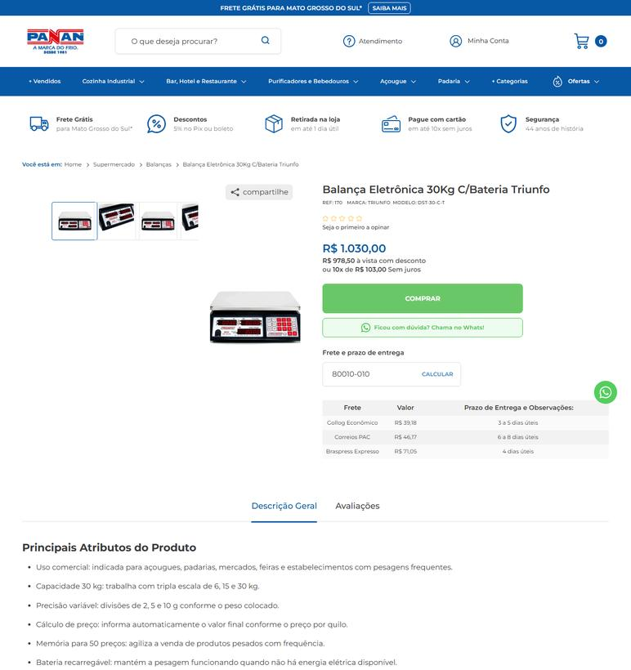
EQUIPAMENTO | 1 | Balança digital de precisão | RS | 2026-09-25 | Panan (Comercial de Refrigeração Panan Oeste) | 15.448.996/0001-70 | https://www.panan.com.br/supermercado/balancas/balanca-eletronica-30kg-cbateria-triunfo | Balança Eletrônica 30Kg C/Bateria Triunfo | 1030 |  |  | 1030 | 39.18 | Gollog Econômico - 3 a 5 dias úteis | 
EQUIPAMENTO | 1 | Balança digital de precisão | SC | 2026-09-25 | Panan (Comercial de Refrigeração Panan Oeste) | 15.448.996/0001-70 | https://www.panan.com.br/supermercado/balancas/balanca-eletronica-30kg-cbateria-triunfo | Balança Eletrônica 30Kg C/Bateria Triunfo | 1030 |  |  | 1030 | 39.21 | Gollog Econômico - 4 a 6 dias úteis | 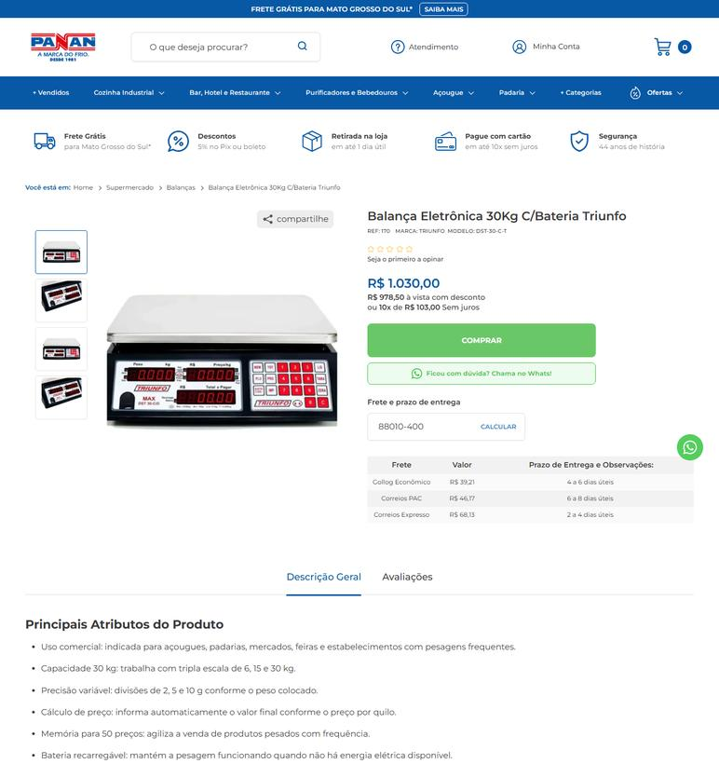
EQUIPAMENTO | 14 | Descascador industrial de legumes | PR | 2026-09-25 | Equinox Equipamentos | 11.470.876/0001-18 | https://equinoxequipamentos.com.br/produto/descascador-inox-10kg-db-10/ | DESCASCADOR INOX 10KG DB-10 skymsen | 4539 |  |  | 4539 | 188.55 | Envio Econômico 1 (Entrega em 10 dias úteis) | 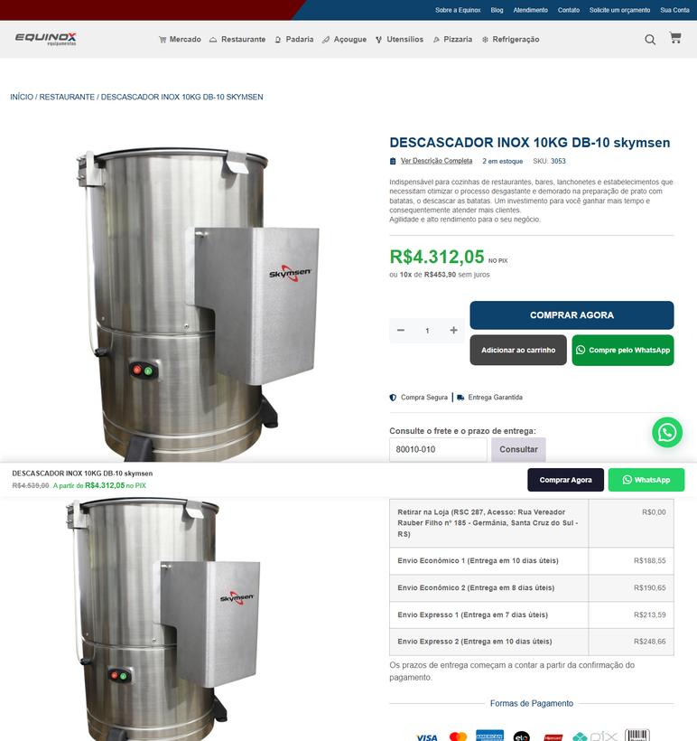
EQUIPAMENTO | 14 | Descascador industrial de legumes | PR | 2026-09-25 | Alcamar Comércio Eletrônico | 28.289.078/0001-97 | https://www.alcamar.com.br/descascadores/descascador-de-legumes-skymsen-inox-10kg-220v-db-10 | Descascador de Legumes Skymsen Inox 10Kg 220V DB-10 | 4820.25 | 337.45 | preco de 4820.25 por 4482.80 | 4482.8 |  | Fornecedor na mesma UF: frete não se aplica (PR) | 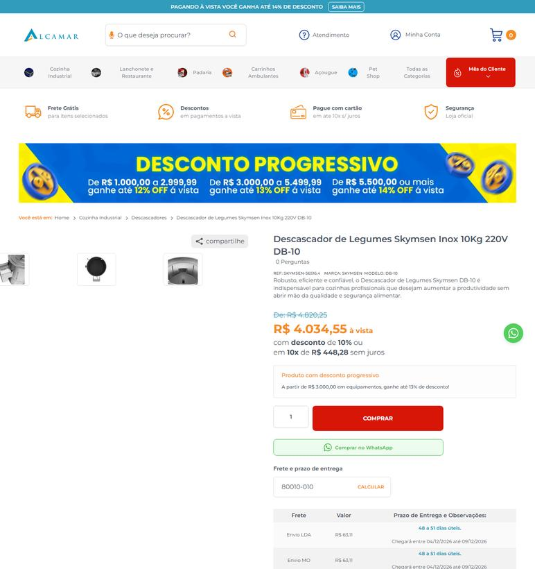
EQUIPAMENTO | 14 | Descascador industrial de legumes | RS | 2026-09-25 | Equinox Equipamentos | 11.470.876/0001-18 | https://equinoxequipamentos.com.br/produto/descascador-inox-10kg-db-10/ | DESCASCADOR INOX 10KG DB-10 skymsen | 4539 |  |  | 4539 |  | Fornecedor na mesma UF: frete não se aplica (RS) | 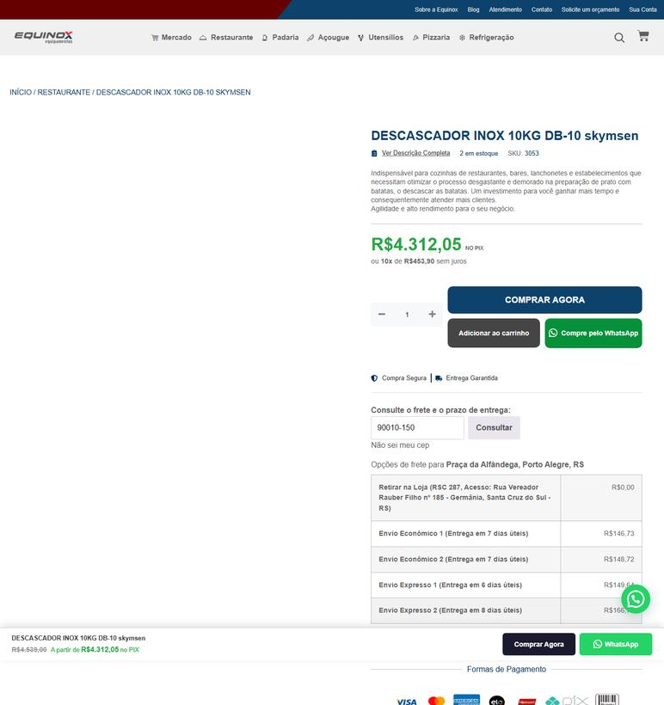
EQUIPAMENTO | 14 | Descascador industrial de legumes | RS | 2026-09-25 | Alcamar Comércio Eletrônico | 28.289.078/0001-97 | https://www.alcamar.com.br/descascadores/descascador-de-legumes-skymsen-inox-10kg-220v-db-10 | Descascador de Legumes Skymsen Inox 10Kg 220V DB-10 | 4820.25 | 337.45 | preco de 4820.25 por 4482.80 | 4482.8 | 84.87 | Envio LDA - Prazo de entrega: 50 a 53 dias úteis. Chegará entre 08/12/2026 até 11/12/2026 | 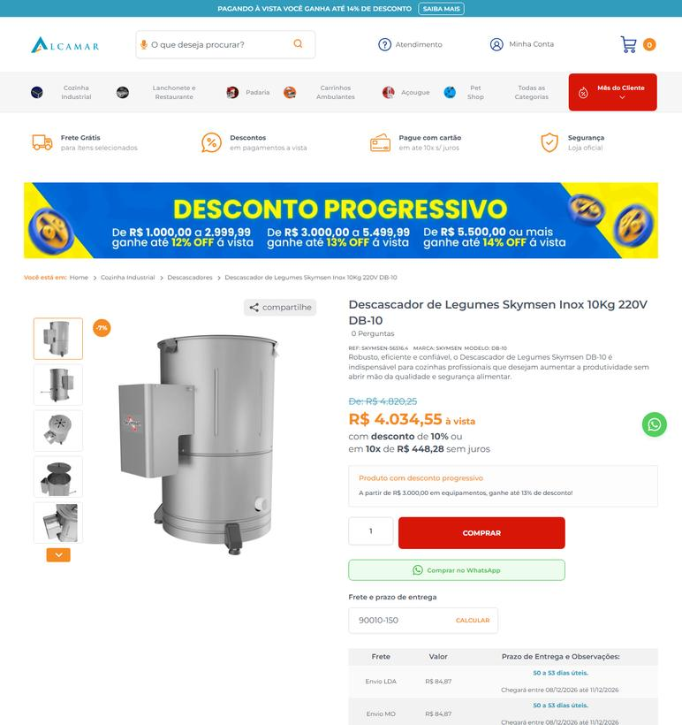
EQUIPAMENTO | 14 | Descascador industrial de legumes | SC | 2026-09-25 | Equinox Equipamentos | 11.470.876/0001-18 | https://equinoxequipamentos.com.br/produto/descascador-inox-10kg-db-10/ | DESCASCADOR INOX 10KG DB-10 skymsen | 4539 |  |  | 4539 | 162.89 | Envio Econômico 1 (Entrega em 9 dias úteis) | 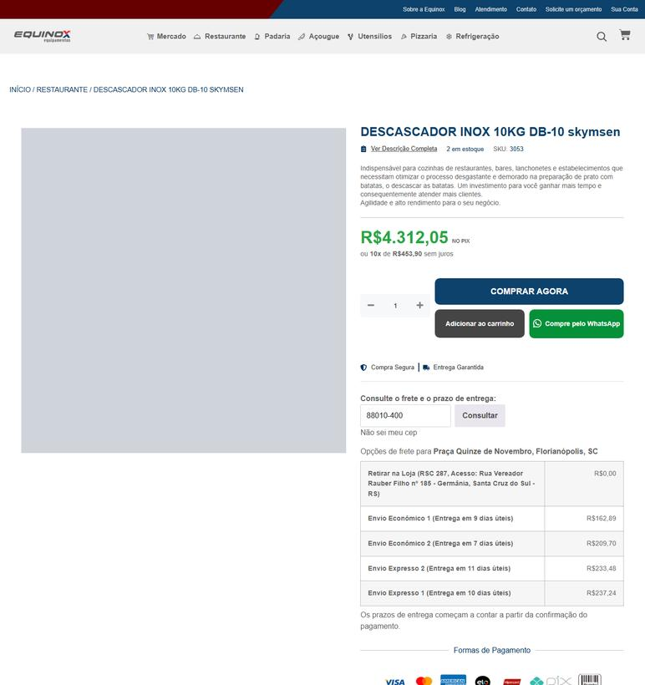
EQUIPAMENTO | 14 | Descascador industrial de legumes | SC | 2026-09-25 | Alcamar Comércio Eletrônico | 28.289.078/0001-97 | https://www.alcamar.com.br/descascadores/descascador-de-legumes-skymsen-inox-10kg-220v-db-10 | Descascador de Legumes Skymsen Inox 10Kg 220V DB-10 | 4820.25 | 337.45 | preco de 4820.25 por 4482.80 | 4482.8 | 67.11 | Envio LDA - Prazo de entrega: 51 a 54 dias úteis. Chegará entre 09/12/2026 até 14/12/2026 | 
EQUIPAMENTO | 15 | Fogão industrial profissional a gás GLP | PR | 2026-09-25 | Lojaequipafrio | 22.577.577/0001-01 | https://www.lojaequipafrio.com.br/cozinha/fornos-e-fogoes/forno/fogao-industrial-4-bocas-sem-forno-inox-304?variant_id=533 | Fogão Industrial 4 Bocas sem Forno Inox 304 - Tipo de Gás: GLP | 5499 |  |  | 5499 | 252.27 | FRETE ECONÔMICO - Previsto para 22/10/2026 até 26/10/2026 | 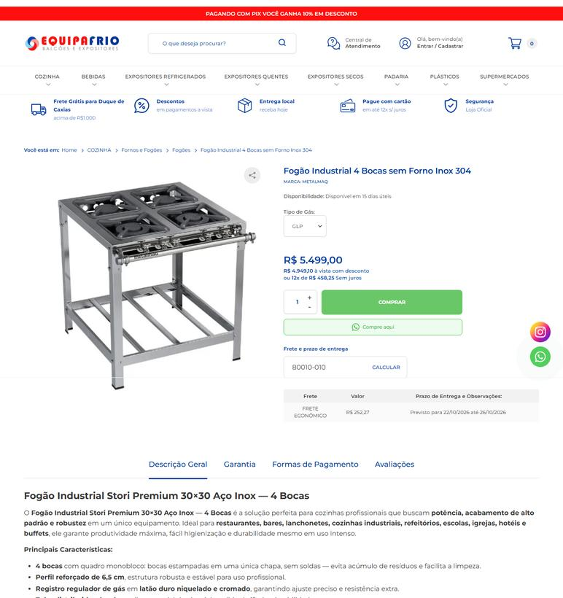
EQUIPAMENTO | 15 | Fogão industrial profissional a gás GLP | PR | 2026-09-25 | Panan (Comercial de Refrigeração Panan Oeste) | 15.448.996/0001-70 | https://www.panan.com.br/cozinha-industrial/fogoes-e-coifas/fogao-industrial-maxi-inox-40x40-4-bocas-mi-4-venancio | Fogão Industrial 4 Bocas 40X40 Baixa Pressão Inox Maxi Venâncio | 3590 |  |  | 3590 | 214.61 | Cruzeirodosul Econômico - 3 a 5 dias úteis | 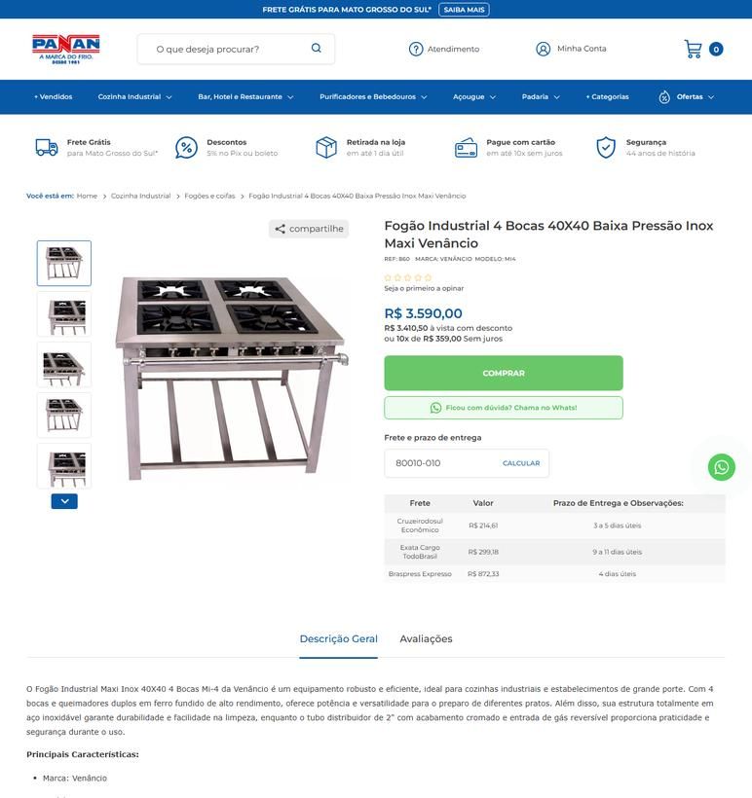
EQUIPAMENTO | 15 | Fogão industrial profissional a gás GLP | RS | 2026-09-25 | Lojaequipafrio | 22.577.577/0001-01 | https://www.lojaequipafrio.com.br/cozinha/fornos-e-fogoes/forno/fogao-industrial-4-bocas-sem-forno-inox-304?variant_id=533 | Fogão Industrial 4 Bocas sem Forno Inox 304 - Tipo de Gás: GLP | 5499 |  |  | 5499 | 271.96 | FRETE ECONÔMICO - Previsto para 23/10/2026 até 27/10/2026 | 
EQUIPAMENTO | 15 | Fogão industrial profissional a gás GLP | RS | 2026-09-25 | Panan (Comercial de Refrigeração Panan Oeste) | 15.448.996/0001-70 | https://www.panan.com.br/cozinha-industrial/fogoes-e-coifas/fogao-industrial-maxi-inox-40x40-4-bocas-mi-4-venancio | Fogão Industrial 4 Bocas 40X40 Baixa Pressão Inox Maxi Venâncio | 3590 |  |  | 3590 | 351.77 | Exata Cargo Econômico - 11 a 13 dias úteis | 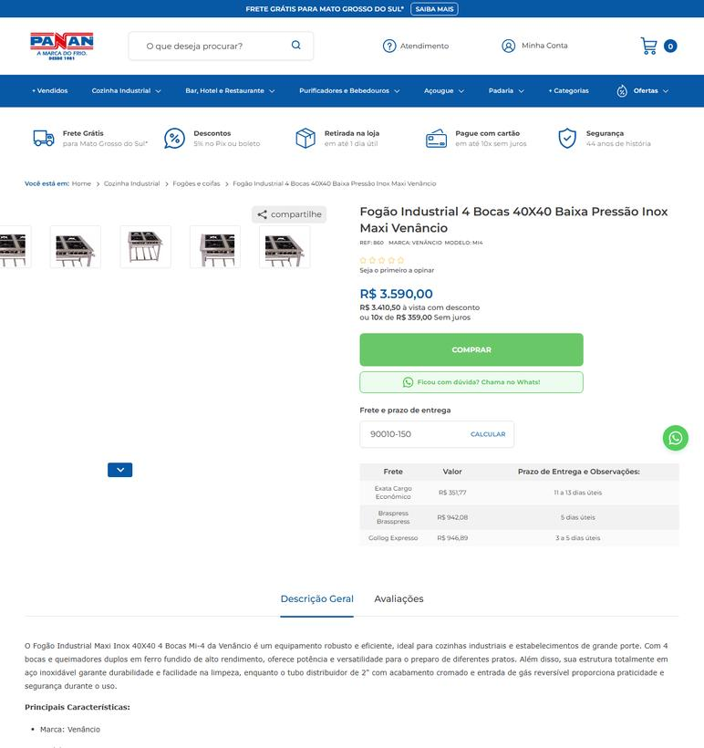
EQUIPAMENTO | 15 | Fogão industrial profissional a gás GLP | SC | 2026-09-25 | Lojaequipafrio | 22.577.577/0001-01 | https://www.lojaequipafrio.com.br/cozinha/fornos-e-fogoes/forno/fogao-industrial-4-bocas-sem-forno-inox-304?variant_id=533 | Fogão Industrial 4 Bocas sem Forno Inox 304 - Tipo de Gás: GLP | 5499 |  |  | 5499 | 271.48 | FRETE ECONÔMICO - Previsto para 22/10/2026 até 26/10/2026 | 
EQUIPAMENTO | 15 | Fogão industrial profissional a gás GLP | SC | 2026-09-25 | Panan (Comercial de Refrigeração Panan Oeste) | 15.448.996/0001-70 | https://www.panan.com.br/cozinha-industrial/fogoes-e-coifas/fogao-industrial-maxi-inox-40x40-4-bocas-mi-4-venancio | Fogão Industrial 4 Bocas 40X40 Baixa Pressão Inox Maxi Venâncio | 3590 |  |  | 3590 | 479.4 | Exata Cargo Econômico - 15 a 17 dias úteis | 
EQUIPAMENTO | 17 | Fogão industrial profissional a gás GLP | PR | 2026-09-25 | Lojaequipafrio | 22.577.577/0001-01 | https://www.lojaequipafrio.com.br/cozinha/fornos-e-fogoes/forno/copia-fogao-industrial-6-bocas-sem-forno-inox-430?variant_id=557 | Fogão Industrial 6 Bocas sem Forno Inox 430 - Tipo de Gás: GLP | 2273 |  |  | 2273 | 217.31 | FRETE ECONÔMICO - Previsto para 22/10/2026 até 26/10/2026 | 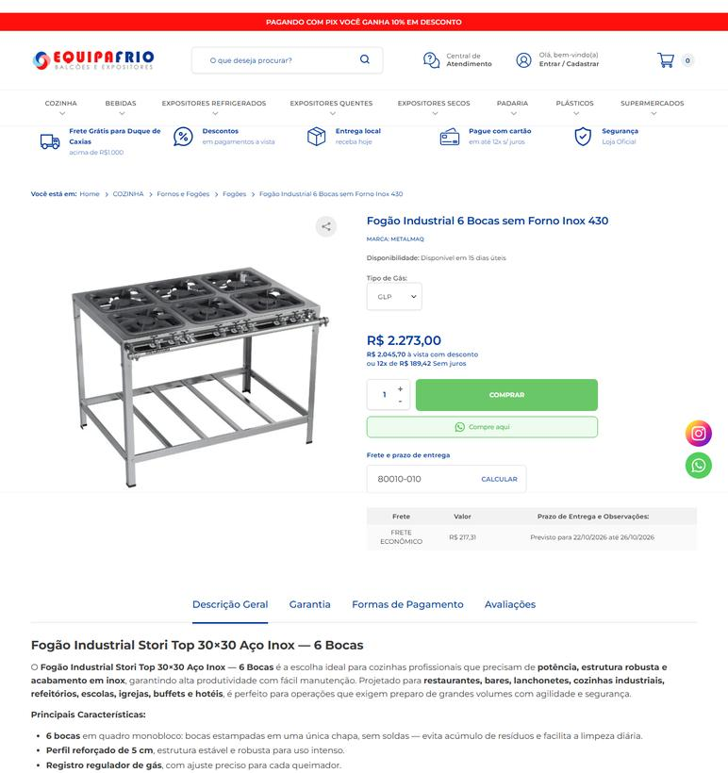
EQUIPAMENTO | 17 | Fogão industrial profissional a gás GLP | RS | 2026-09-25 | Lojaequipafrio | 22.577.577/0001-01 | https://www.lojaequipafrio.com.br/cozinha/fornos-e-fogoes/forno/copia-fogao-industrial-6-bocas-sem-forno-inox-430?variant_id=557 | Fogão Industrial 6 Bocas sem Forno Inox 430 - Tipo de Gás: GLP | 2273 |  |  | 2273 | 260.38 | FRETE ECONÔMICO - Previsto para 23/10/2026 até 27/10/2026 | 
EQUIPAMENTO | 17 | Fogão industrial profissional a gás GLP | SC | 2026-09-25 | Lojaequipafrio | 22.577.577/0001-01 | https://www.lojaequipafrio.com.br/cozinha/fornos-e-fogoes/forno/copia-fogao-industrial-6-bocas-sem-forno-inox-430?variant_id=557 | Fogão Industrial 6 Bocas sem Forno Inox 430 - Tipo de Gás: GLP | 2273 |  |  | 2273 | 259.2 | FRETE ECONÔMICO - Previsto para 22/10/2026 até 26/10/2026 | 
EQUIPAMENTO | 18 | Fogão industrial profissional a gás GLP | PR | 2026-09-25 | Lojaequipafrio | 22.577.577/0001-01 | https://www.lojaequipafrio.com.br/cozinha/fornos-e-fogoes/forno/fogao-industrial-8-bocas-sem-forno-inox-304?variant_id=541 | Fogão Industrial 8 Bocas sem Forno Inox 304 - Tipo de Gás: GLP | 9553 |  |  | 9553 | 270.61 | FRETE ECONÔMICO - Previsto para 22/10/2026 até 26/10/2026 | 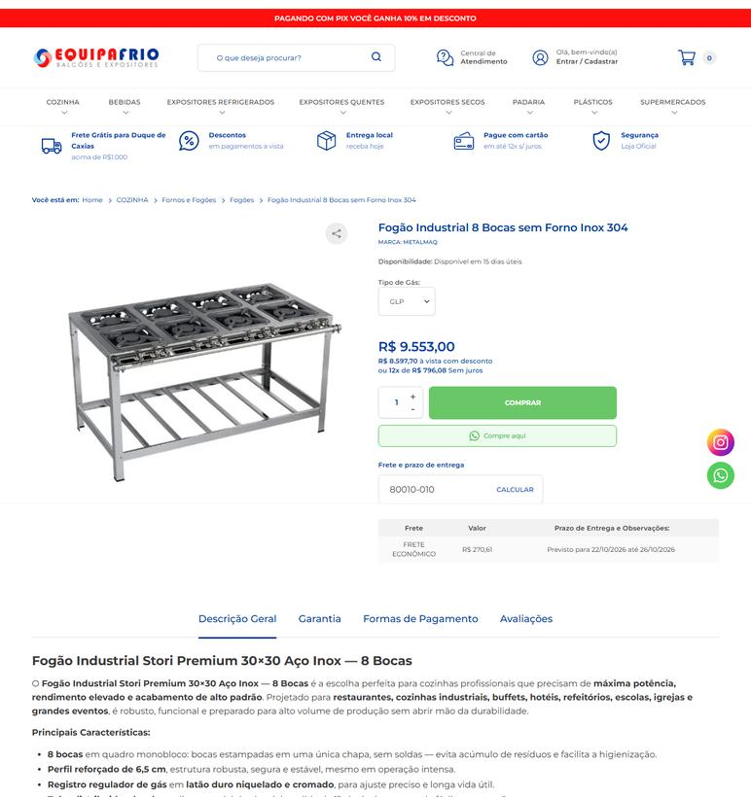
EQUIPAMENTO | 18 | Fogão industrial profissional a gás GLP | RS | 2026-09-25 | Lojaequipafrio | 22.577.577/0001-01 | https://www.lojaequipafrio.com.br/cozinha/fornos-e-fogoes/forno/fogao-industrial-8-bocas-sem-forno-inox-304?variant_id=541 | Fogão Industrial 8 Bocas sem Forno Inox 304 - Tipo de Gás: GLP | 9553 |  |  | 9553 | 286.51 | FRETE ECONÔMICO - Previsto para 23/10/2026 até 27/10/2026 | 
EQUIPAMENTO | 18 | Fogão industrial profissional a gás GLP | SC | 2026-09-25 | Lojaequipafrio | 22.577.577/0001-01 | https://www.lojaequipafrio.com.br/cozinha/fornos-e-fogoes/forno/fogao-industrial-8-bocas-sem-forno-inox-304?variant_id=541 | Fogão Industrial 8 Bocas sem Forno Inox 304 - Tipo de Gás: GLP | 9553 |  |  | 9553 | 286.9 | FRETE ECONÔMICO - Previsto para 22/10/2026 até 26/10/2026 | 
EQUIPAMENTO | 19 | Forno turbo industrial elétrico com capacidade para 10 esteiras de 580 × 680 mm | PR | 2026-09-25 | Panan (Comercial de Refrigeração Panan Oeste) | 15.448.996/0001-70 | https://www.panan.com.br/cozinha-industrial/fornos/forno-turbo-eletrico-10-esteiras-fte-300-trifasico-220v-g-paniz | Forno Turbo Elétrico 10 Esteiras FTE 300 Trifásico 220V G.Paniz | 14990 |  |  | 14990 | 1066.26 | Cruzeirodosul Econômico - 3 a 5 dias úteis | 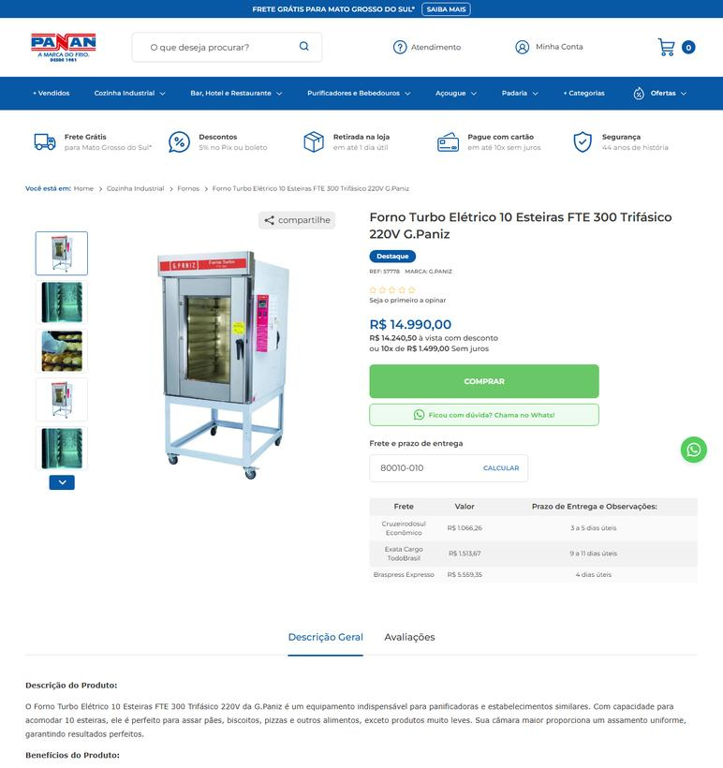
EQUIPAMENTO | 19 | Forno turbo industrial elétrico com capacidade para 10 esteiras de 580 × 680 mm | RS | 2026-09-25 | Panan (Comercial de Refrigeração Panan Oeste) | 15.448.996/0001-70 | https://www.panan.com.br/cozinha-industrial/fornos/forno-turbo-eletrico-10-esteiras-fte-300-trifasico-220v-g-paniz | Forno Turbo Elétrico 10 Esteiras FTE 300 Trifásico 220V G.Paniz | 14990 |  |  | 14990 | 1812.42 | Exata Cargo Econômico - 11 a 13 dias úteis | 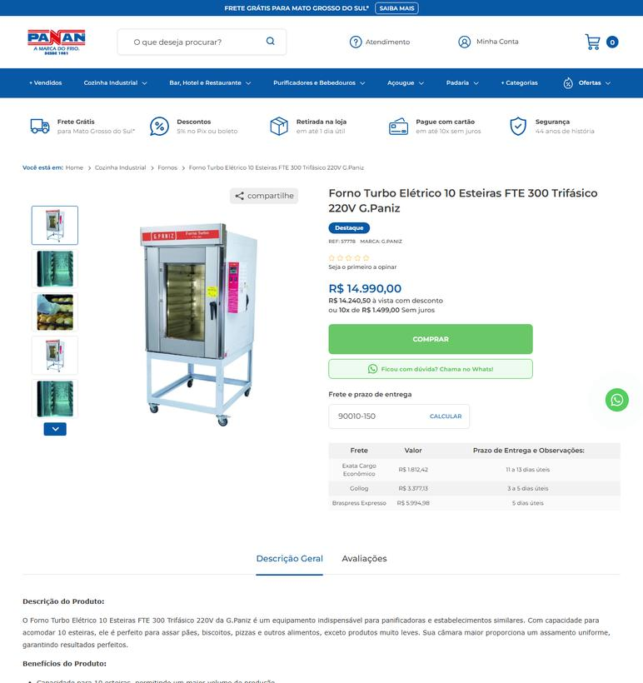
EQUIPAMENTO | 19 | Forno turbo industrial elétrico com capacidade para 10 esteiras de 580 × 680 mm | SC | 2026-09-25 | Panan (Comercial de Refrigeração Panan Oeste) | 15.448.996/0001-70 | https://www.panan.com.br/cozinha-industrial/fornos/forno-turbo-eletrico-10-esteiras-fte-300-trifasico-220v-g-paniz | Forno Turbo Elétrico 10 Esteiras FTE 300 Trifásico 220V G.Paniz | 14990 |  |  | 14990 | 2510.34 | Exata Cargo Econômico - 15 a 17 dias úteis | 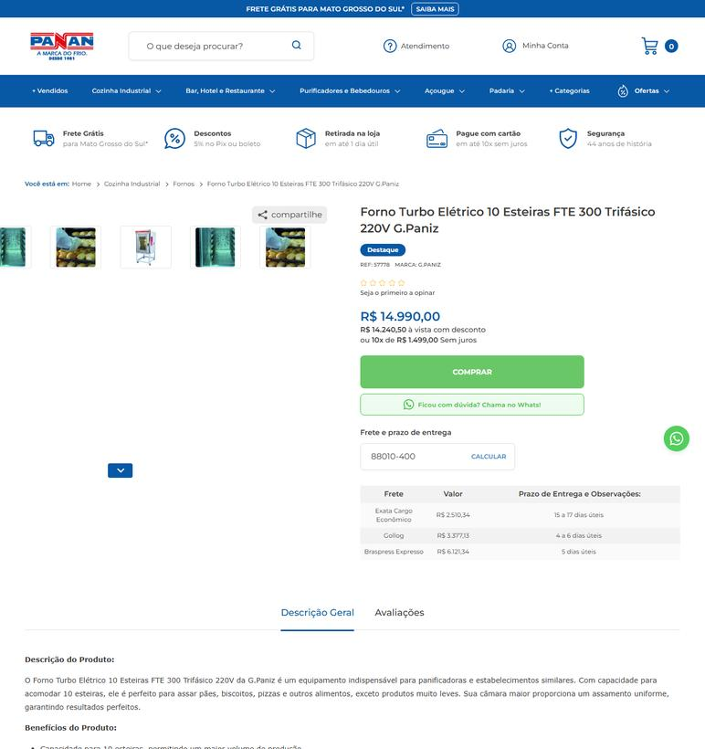
EQUIPAMENTO | 2 | Balança eletrônica digital de plataforma com coluna | PR | 2026-09-25 | Alcamar Comércio Eletrônico | 28.289.078/0001-97 | https://www.alcamar.com.br/padaria/balanca-industrial-grafite-ramuza-bivolt-150kg-50x50cm-com-bateria- | Balança Industrial Bivolt 150kg 40cm Aço Carbono DP150 | 1774.98 | 124.28 | preco de 1774.98 por 1650.70 | 1650.7 |  | Fornecedor na mesma UF: frete não se aplica (PR) | 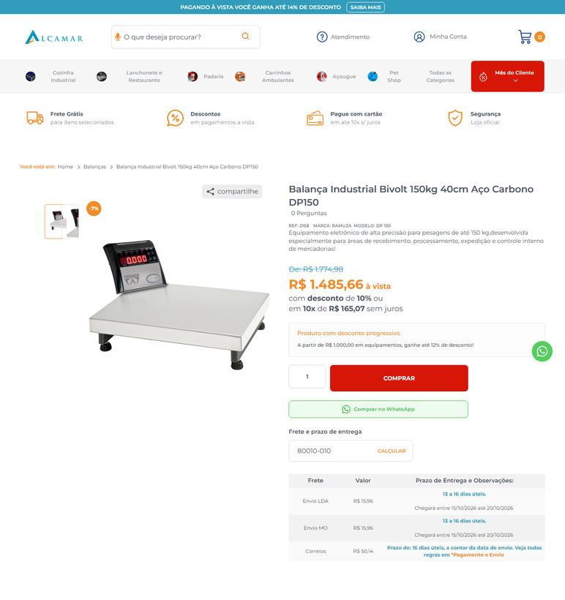
EQUIPAMENTO | 2 | Balança eletrônica digital de plataforma com coluna | RS | 2026-09-25 | Alcamar Comércio Eletrônico | 28.289.078/0001-97 | https://www.alcamar.com.br/padaria/balanca-industrial-grafite-ramuza-bivolt-150kg-50x50cm-com-bateria- | Balança Industrial Bivolt 150kg 40cm Aço Carbono DP150 | 1774.98 | 124.28 | preco de 1774.98 por 1650.70 | 1650.7 | 18.02 | Envio LDA - Prazo de entrega: 15 a 18 dias úteis. Chegará entre 19/10/2026 até 22/10/2026 | 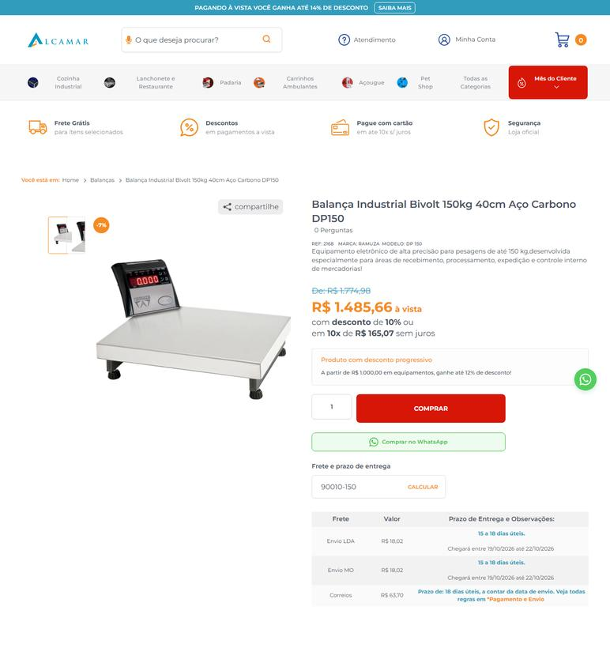
EQUIPAMENTO | 2 | Balança eletrônica digital de plataforma com coluna | SC | 2026-09-25 | Alcamar Comércio Eletrônico | 28.289.078/0001-97 | https://www.alcamar.com.br/padaria/balanca-industrial-grafite-ramuza-bivolt-150kg-50x50cm-com-bateria- | Balança Industrial Bivolt 150kg 40cm Aço Carbono DP150 | 1774.98 | 124.28 | preco de 1774.98 por 1650.70 | 1650.7 | 19.65 | Envio LDA - Prazo de entrega: 16 a 19 dias úteis. Chegará entre 20/10/2026 até 23/10/2026 | 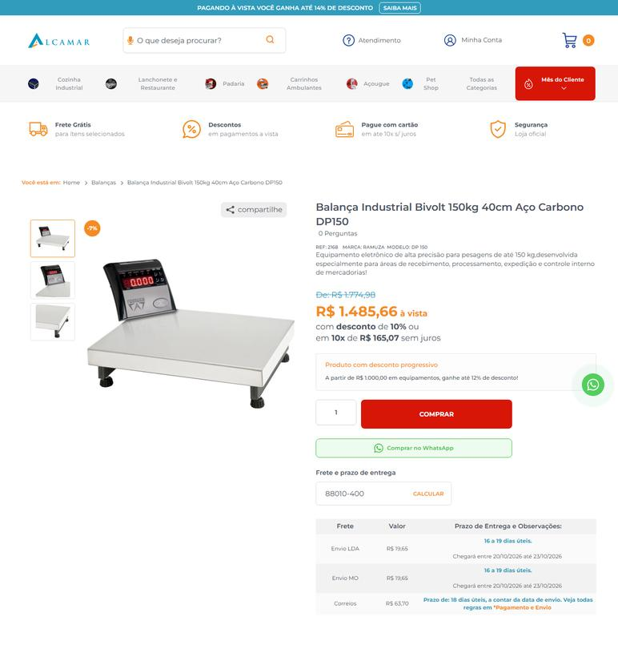
EQUIPAMENTO | 20 | Forno turbo industrial elétrico com capacidade para 5 esteiras de 580 × 680 mm | PR | 2026-09-25 | Alcamar Comércio Eletrônico | 28.289.078/0001-97 | https://www.alcamar.com.br/cozinha-industrial/forno-industrial/forno-turbo/forno-industrial-turbo-eletrico-venancio-twister-5-esteiras-exterior-e-interior-em-aco-carbono-com-cavalete-trifasico-220v-fvt5e | Forno Industrial Turbo Elétrico Venâncio Twister 5 Esteiras Exterior e Interior em Aço Carbono com Cavalete Trifásico 220V FVT5E | 7224.4 | 505.7 | preco de 7224.40 por 6718.70 | 6718.7 |  | Fornecedor na mesma UF: frete não se aplica (PR) | 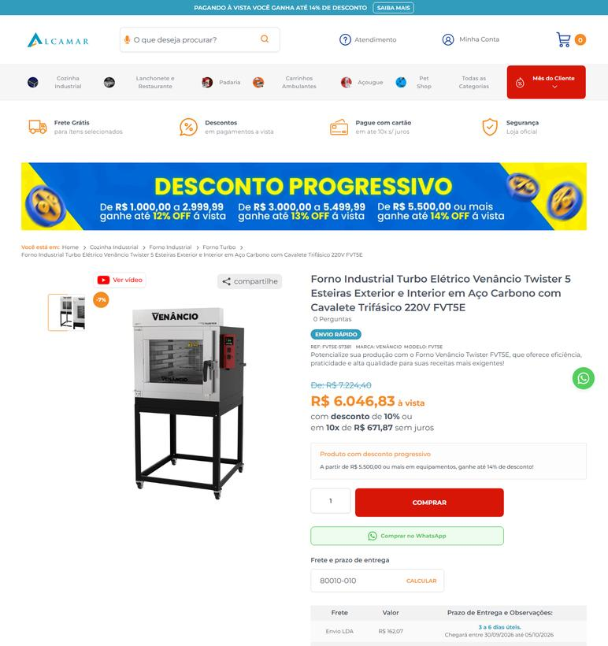
EQUIPAMENTO | 20 | Forno turbo industrial elétrico com capacidade para 5 esteiras de 580 × 680 mm | RS | 2026-09-25 | Alcamar Comércio Eletrônico | 28.289.078/0001-97 | https://www.alcamar.com.br/cozinha-industrial/forno-industrial/forno-turbo/forno-industrial-turbo-eletrico-venancio-twister-5-esteiras-exterior-e-interior-em-aco-carbono-com-cavalete-trifasico-220v-fvt5e | Forno Industrial Turbo Elétrico Venâncio Twister 5 Esteiras Exterior e Interior em Aço Carbono com Cavalete Trifásico 220V FVT5E | 7224.4 | 505.7 | preco de 7224.40 por 6718.70 | 6718.7 | 292.82 | Envio LDA - Prazo de entrega: 5 a 8 dias úteis. Chegará entre 02/10/2026 até 07/10/2026 | 
EQUIPAMENTO | 20 | Forno turbo industrial elétrico com capacidade para 5 esteiras de 580 × 680 mm | SC | 2026-09-25 | Alcamar Comércio Eletrônico | 28.289.078/0001-97 | https://www.alcamar.com.br/cozinha-industrial/forno-industrial/forno-turbo/forno-industrial-turbo-eletrico-venancio-twister-5-esteiras-exterior-e-interior-em-aco-carbono-com-cavalete-trifasico-220v-fvt5e | Forno Industrial Turbo Elétrico Venâncio Twister 5 Esteiras Exterior e Interior em Aço Carbono com Cavalete Trifásico 220V FVT5E | 7224.4 | 505.7 | preco de 7224.40 por 6718.70 | 6718.7 | 224 | Envio LDA - Prazo de entrega: 6 a 9 dias úteis. Chegará entre 05/10/2026 até 08/10/2026 | 
EQUIPAMENTO | 22 | Freezer horizontal comercial de dupla ação (freezer/refrigerador) | PR | 2026-09-25 | Panan (Comercial de Refrigeração Panan Oeste) | 15.448.996/0001-70 | https://www.panan.com.br/cozinha/congelador-refrigerador/freezer-e-refrigerador-horizontal-bivolt-inverter-dupla-acao-543-l | Freezer e Refrigerador Horizontal Bivolt Inverter Dupla Ação 543 L | 4999 |  |  | 4999 | 403.56 | Cruzeirodosul Econômico - 3 a 5 dias úteis | 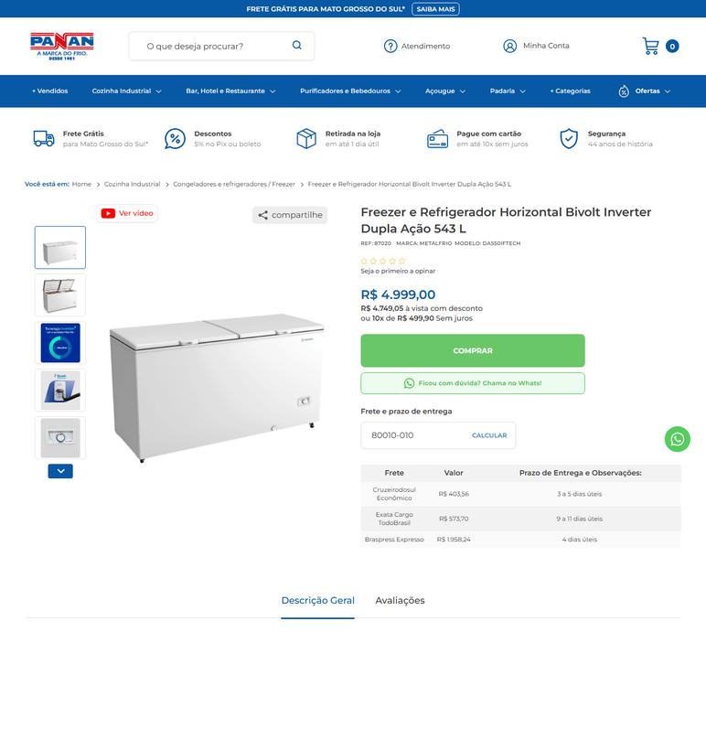
EQUIPAMENTO | 22 | Freezer horizontal comercial de dupla ação (freezer/refrigerador) | PR | 2026-09-25 | Corcril SC (atuação PR) | 82.556.283/0001-17 | https://www.corcril.com.br/refrigeracao/congelador-horizontal/freezer-e-refrigerador-horizontal-dupla-acao-2-tampas-546-litros-da-550-metalfrio-220v | Freezer e Refrigerador Horizontal Dupla Ação 2 tampas 546 litros DA-550 Metalfrio 220V | 5914.7 |  |  | 5914.7 | 1657.07 | FRETE ECONÔMICO - Previsto para 01/10/2026 até 05/10/2026 | 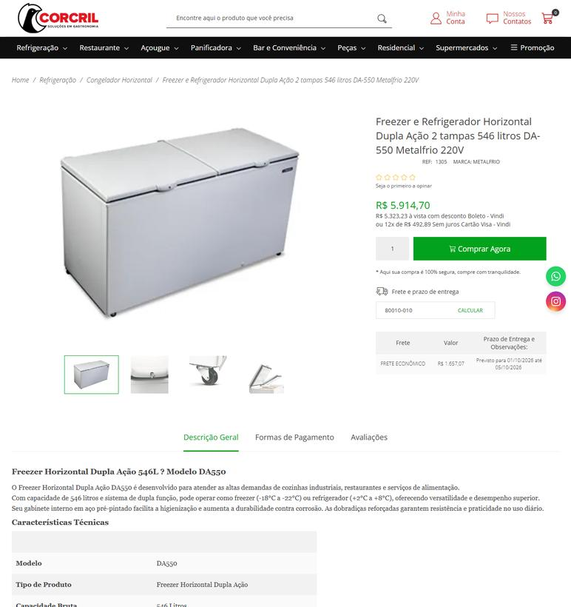
EQUIPAMENTO | 22 | Freezer horizontal comercial de dupla ação (freezer/refrigerador) | RS | 2026-09-25 | Panan (Comercial de Refrigeração Panan Oeste) | 15.448.996/0001-70 | https://www.panan.com.br/cozinha/congelador-refrigerador/freezer-e-refrigerador-horizontal-bivolt-inverter-dupla-acao-543-l | Freezer e Refrigerador Horizontal Bivolt Inverter Dupla Ação 543 L | 4999 |  |  | 4999 | 683.8 | Exata Cargo Econômico - 11 a 13 dias úteis | 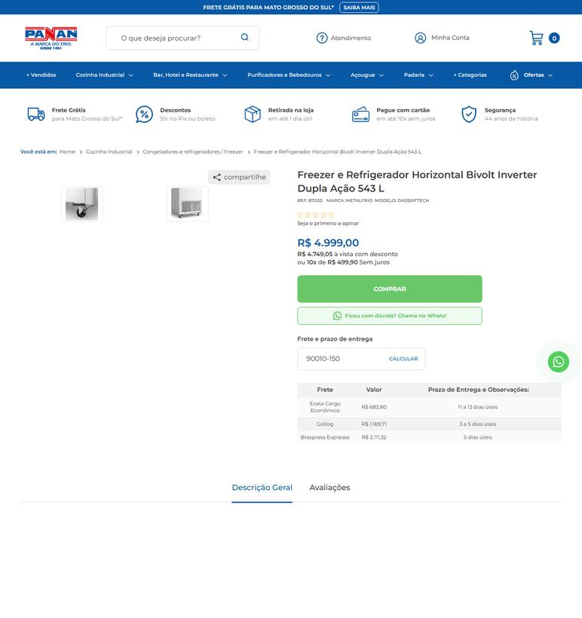
EQUIPAMENTO | 22 | Freezer horizontal comercial de dupla ação (freezer/refrigerador) | RS | 2026-09-25 | Corcril SC (atuação PR) | 82.556.283/0001-17 | https://www.corcril.com.br/refrigeracao/congelador-horizontal/freezer-e-refrigerador-horizontal-dupla-acao-2-tampas-546-litros-da-550-metalfrio-220v | Freezer e Refrigerador Horizontal Dupla Ação 2 tampas 546 litros DA-550 Metalfrio 220V | 5914.7 |  |  | 5914.7 | 1629.92 | FRETE ECONÔMICO - Previsto para 09/10/2026 até 14/10/2026 | 
EQUIPAMENTO | 22 | Freezer horizontal comercial de dupla ação (freezer/refrigerador) | SC | 2026-09-25 | Panan (Comercial de Refrigeração Panan Oeste) | 15.448.996/0001-70 | https://www.panan.com.br/cozinha/congelador-refrigerador/freezer-e-refrigerador-horizontal-bivolt-inverter-dupla-acao-543-l | Freezer e Refrigerador Horizontal Bivolt Inverter Dupla Ação 543 L | 4999 |  |  | 4999 | 941.1 | Exata Cargo Econômico - 15 a 17 dias úteis | 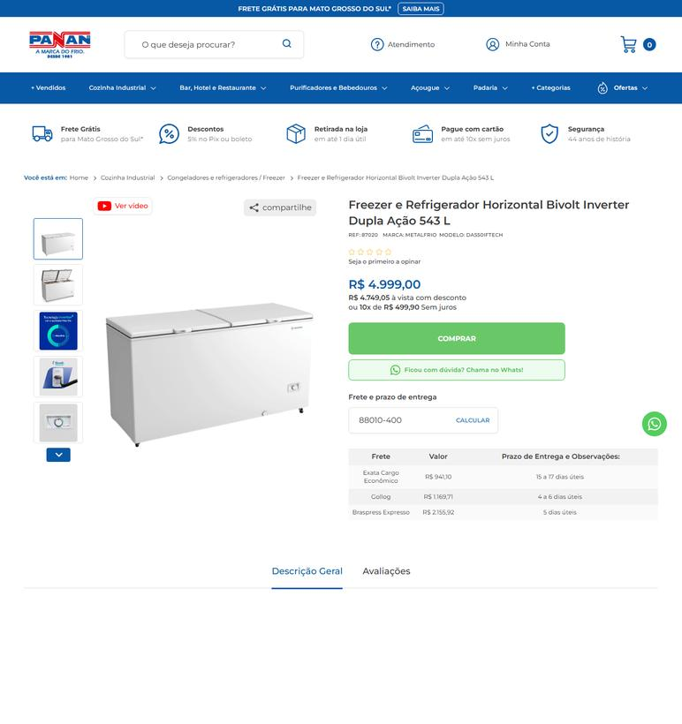
EQUIPAMENTO | 22 | Freezer horizontal comercial de dupla ação (freezer/refrigerador) | SC | 2026-09-25 | Corcril SC (atuação PR) | 82.556.283/0001-17 | https://www.corcril.com.br/refrigeracao/congelador-horizontal/freezer-e-refrigerador-horizontal-dupla-acao-2-tampas-546-litros-da-550-metalfrio-220v | Freezer e Refrigerador Horizontal Dupla Ação 2 tampas 546 litros DA-550 Metalfrio 220V | 5914.7 |  |  | 5914.7 |  | Fornecedor na mesma UF: frete não se aplica (SC) | 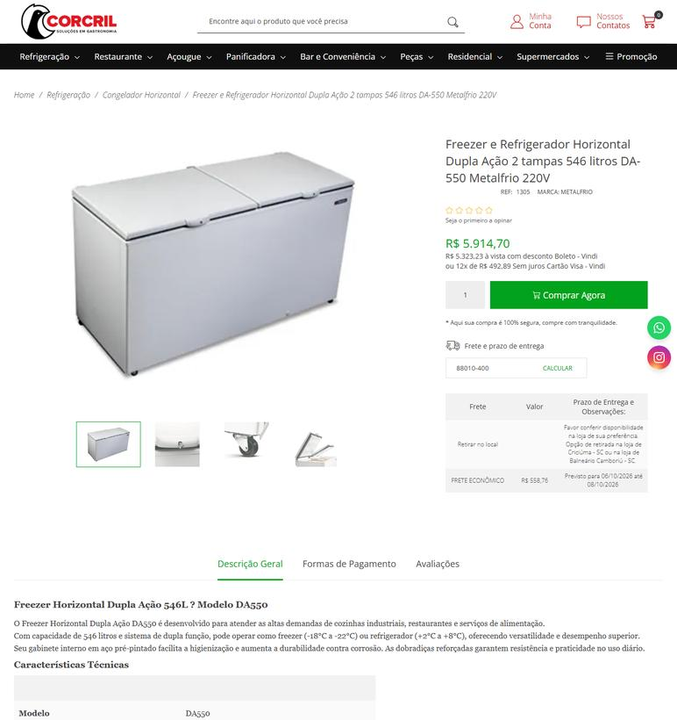
EQUIPAMENTO | 23 | Liquidificador industrial de baixa rotação | PR | 2026-09-25 | Lojaequipafrio | 22.577.577/0001-01 | https://www.lojaequipafrio.com.br/bebidas/liquidificadores/liquidificador-industrial-basculante-15-l-inox-croydon?variant_id=423 | Liquidificador Industrial Basculante 15 L Inox Croydon - Voltagem: Bivolt | 2964 |  |  | 2964 | 224.79 | FRETE ECONÔMICO - Previsto para 01/10/2026 até 05/10/2026 | 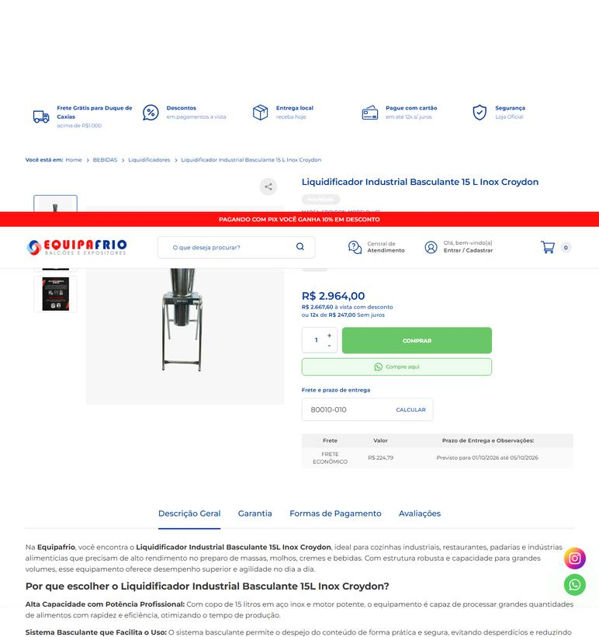
EQUIPAMENTO | 23 | Liquidificador industrial de baixa rotação | PR | 2026-09-25 | Alcamar Comércio Eletrônico | 28.289.078/0001-97 | https://www.alcamar.com.br/liquidificador-industrial-baixa-rotacao-15-litros-vitalex-lqi-15?variant_id=2293 | Liquidificador Industrial Baixa Rotação 15 Litros Vitalex LQI-15 - Voltagem: 110v | 2165.89 |  |  | 2165.89 |  | Fornecedor na mesma UF: frete não se aplica (PR) | 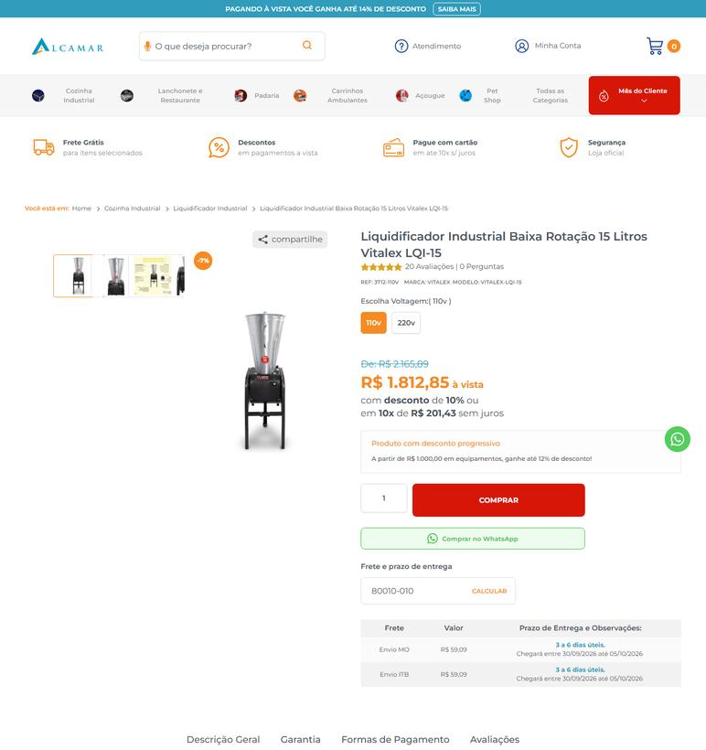
EQUIPAMENTO | 23 | Liquidificador industrial de baixa rotação | RS | 2026-09-25 | Lojaequipafrio | 22.577.577/0001-01 | https://www.lojaequipafrio.com.br/bebidas/liquidificadores/liquidificador-industrial-basculante-15-l-inox-croydon?variant_id=423 | Liquidificador Industrial Basculante 15 L Inox Croydon - Voltagem: Bivolt | 2964 |  |  | 2964 | 278.55 | FRETE ECONÔMICO - Previsto para 02/10/2026 até 06/10/2026 | 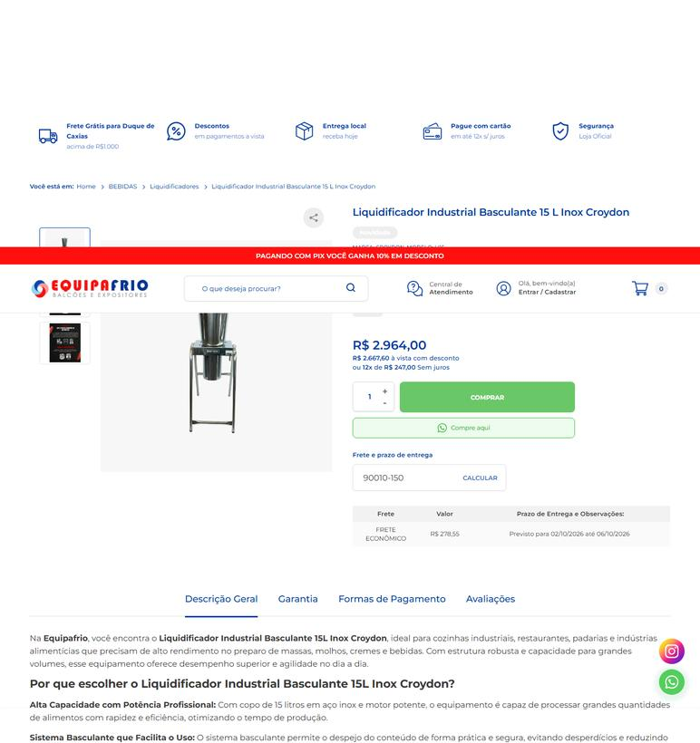
EQUIPAMENTO | 23 | Liquidificador industrial de baixa rotação | RS | 2026-09-25 | Alcamar Comércio Eletrônico | 28.289.078/0001-97 | https://www.alcamar.com.br/liquidificador-industrial-baixa-rotacao-15-litros-vitalex-lqi-15?variant_id=2293 | Liquidificador Industrial Baixa Rotação 15 Litros Vitalex LQI-15 - Voltagem: 110v | 2165.89 |  |  | 2165.89 | 77.49 | Envio ITB - Prazo de entrega: 5 a 8 dias úteis. Chegará entre 02/10/2026 até 07/10/2026 | 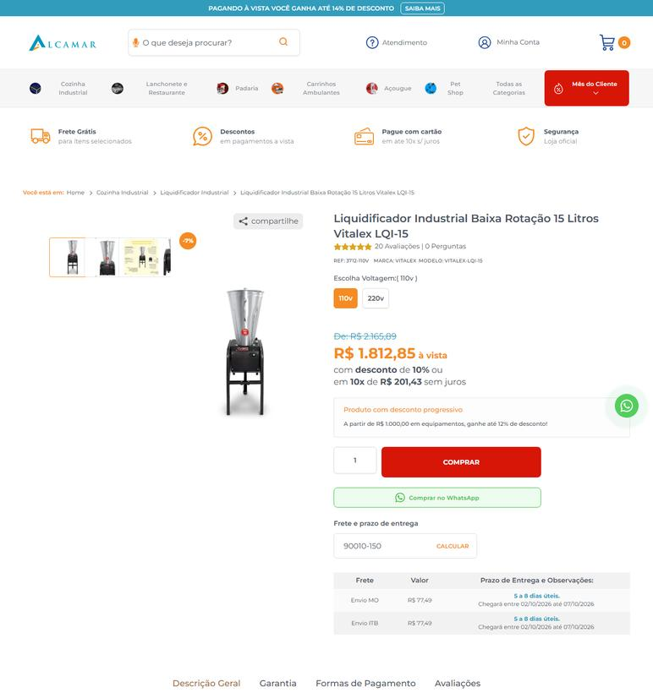
EQUIPAMENTO | 23 | Liquidificador industrial de baixa rotação | SC | 2026-09-25 | Lojaequipafrio | 22.577.577/0001-01 | https://www.lojaequipafrio.com.br/bebidas/liquidificadores/liquidificador-industrial-basculante-15-l-inox-croydon?variant_id=423 | Liquidificador Industrial Basculante 15 L Inox Croydon - Voltagem: Bivolt | 2964 |  |  | 2964 | 277.37 | FRETE ECONÔMICO - Previsto para 01/10/2026 até 05/10/2026 | 
EQUIPAMENTO | 23 | Liquidificador industrial de baixa rotação | SC | 2026-09-25 | Alcamar Comércio Eletrônico | 28.289.078/0001-97 | https://www.alcamar.com.br/liquidificador-industrial-baixa-rotacao-15-litros-vitalex-lqi-15?variant_id=2293 | Liquidificador Industrial Baixa Rotação 15 Litros Vitalex LQI-15 - Voltagem: 110v | 2165.89 |  |  | 2165.89 | 77.15 | Envio ITB - Prazo de entrega: 6 a 9 dias úteis. Chegará entre 05/10/2026 até 08/10/2026 | 
EQUIPAMENTO | 24 | Liquidificador industrial de baixa rotação | PR | 2026-09-25 | Alcamar Comércio Eletrônico | 28.289.078/0001-97 | https://www.alcamar.com.br/liquidificador-inox-baixa-rotacao-6-litros-w | Liquidificador Industrial Baixa Rotação Spolu Inox 6 Litros SPL-050W | 1169.28 | 81.88 | preco de 1169.28 por 1087.40 | 1087.4 |  | Fornecedor na mesma UF: frete não se aplica (PR) | 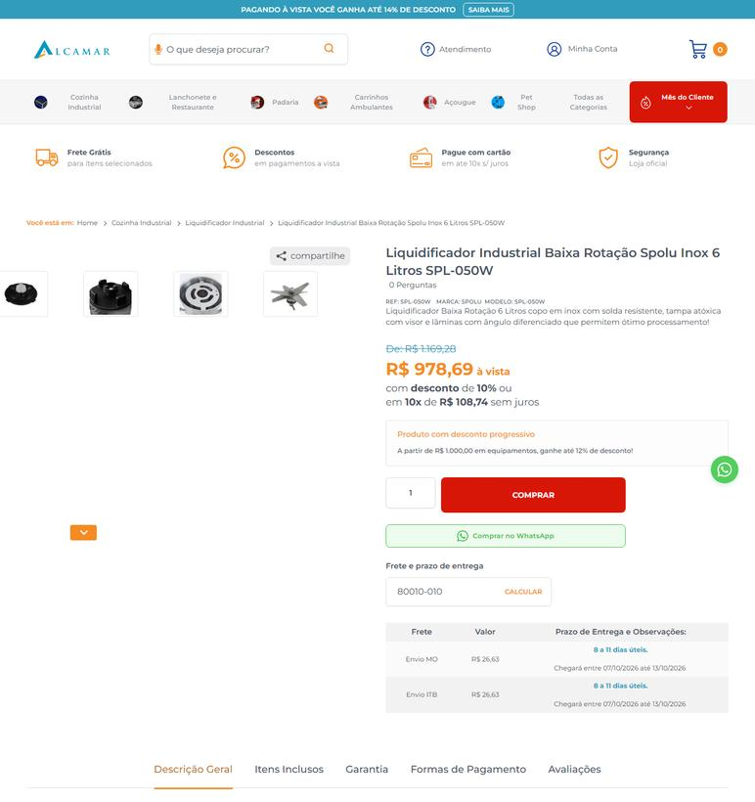
EQUIPAMENTO | 24 | Liquidificador industrial de baixa rotação | RS | 2026-09-25 | Alcamar Comércio Eletrônico | 28.289.078/0001-97 | https://www.alcamar.com.br/liquidificador-inox-baixa-rotacao-6-litros-w | Liquidificador Industrial Baixa Rotação Spolu Inox 6 Litros SPL-050W | 1169.28 | 81.88 | preco de 1169.28 por 1087.40 | 1087.4 | 37.54 | Envio ITB - Prazo de entrega: 10 a 13 dias úteis. Chegará entre 09/10/2026 até 15/10/2026 | 
EQUIPAMENTO | 24 | Liquidificador industrial de baixa rotação | SC | 2026-09-25 | Alcamar Comércio Eletrônico | 28.289.078/0001-97 | https://www.alcamar.com.br/liquidificador-inox-baixa-rotacao-6-litros-w | Liquidificador Industrial Baixa Rotação Spolu Inox 6 Litros SPL-050W | 1169.28 | 81.88 | preco de 1169.28 por 1087.40 | 1087.4 | 37.59 | Envio ITB - Prazo de entrega: 11 a 14 dias úteis. Chegará entre 13/10/2026 até 16/10/2026 | 
EQUIPAMENTO | 25 | Micro-ondas comercial industrial | PR | 2026-09-25 | Alcamar Comércio Eletrônico | 28.289.078/0001-97 | https://www.alcamar.com.br/lanchonete-e-restaurantes/micro-ondas/micro-ondas-saro-34-litros-1000w-220v-mc22 | Micro-ondas Saro 34 Litros 1000W 220V MC22 | 5510.45 | 385.75 | preco de 5510.45 por 5124.70 | 5124.7 |  | Fornecedor na mesma UF: frete não se aplica (PR) | 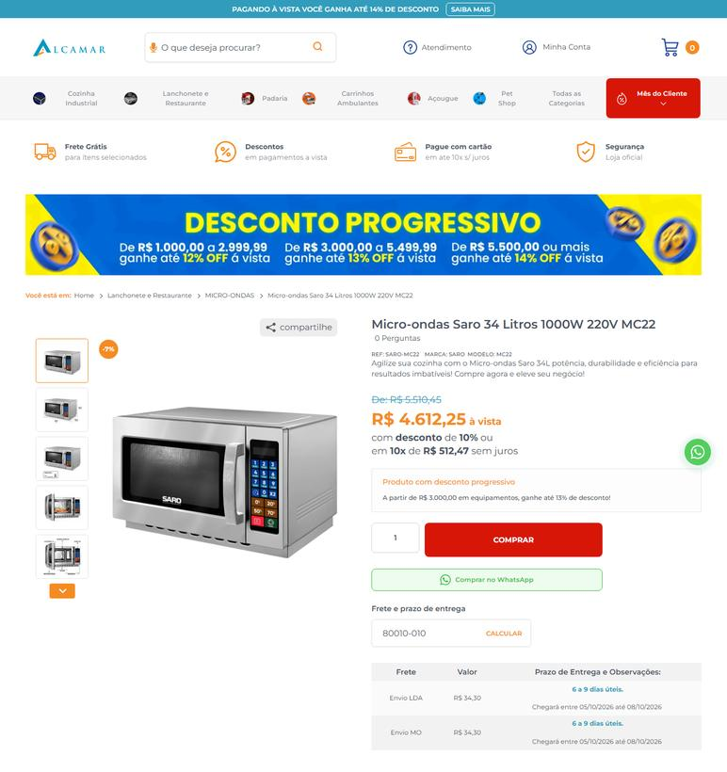
EQUIPAMENTO | 25 | Micro-ondas comercial industrial | RS | 2026-09-25 | Alcamar Comércio Eletrônico | 28.289.078/0001-97 | https://www.alcamar.com.br/lanchonete-e-restaurantes/micro-ondas/micro-ondas-saro-34-litros-1000w-220v-mc22 | Micro-ondas Saro 34 Litros 1000W 220V MC22 | 5510.45 | 385.75 | preco de 5510.45 por 5124.70 | 5124.7 | 48.78 | Envio LDA - Prazo de entrega: 8 a 11 dias úteis. Chegará entre 07/10/2026 até 13/10/2026 | 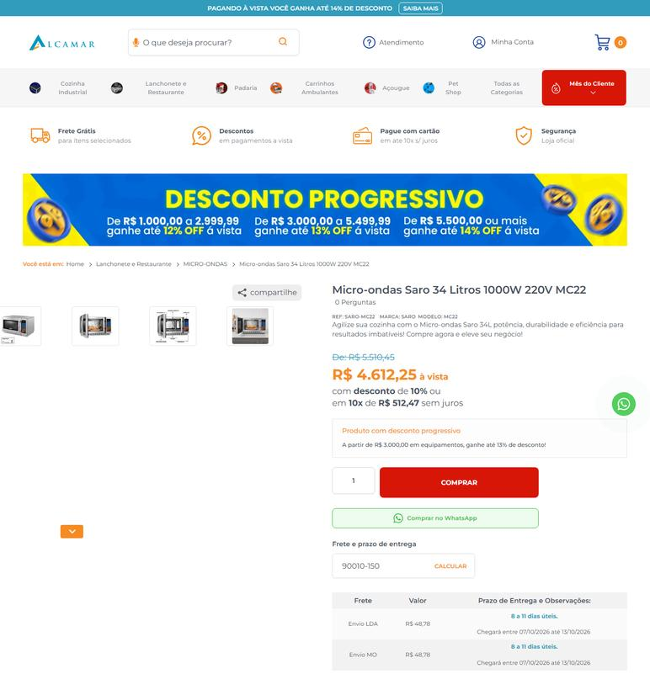
EQUIPAMENTO | 25 | Micro-ondas comercial industrial | SC | 2026-09-25 | Alcamar Comércio Eletrônico | 28.289.078/0001-97 | https://www.alcamar.com.br/lanchonete-e-restaurantes/micro-ondas/micro-ondas-saro-34-litros-1000w-220v-mc22 | Micro-ondas Saro 34 Litros 1000W 220V MC22 | 5510.45 | 385.75 | preco de 5510.45 por 5124.70 | 5124.7 | 39.54 | Envio LDA - Prazo de entrega: 9 a 12 dias úteis. Chegará entre 08/10/2026 até 14/10/2026 | 
EQUIPAMENTO | 26 | Multiprocessador industrial tipo cutter | PR | 2026-09-25 | Alcamar Comércio Eletrônico | 28.289.078/0001-97 | https://www.alcamar.com.br/processador-de-alimentos-cutter-5-litros-gpaniz-inox-monofasico?variant_id=1769 | Processador de Alimentos Cutter 5 Litros Gpaniz Inox Monofásico - Voltagem: 220v | 3630.01 |  |  | 3630.01 |  | Fornecedor na mesma UF: frete não se aplica (PR) | 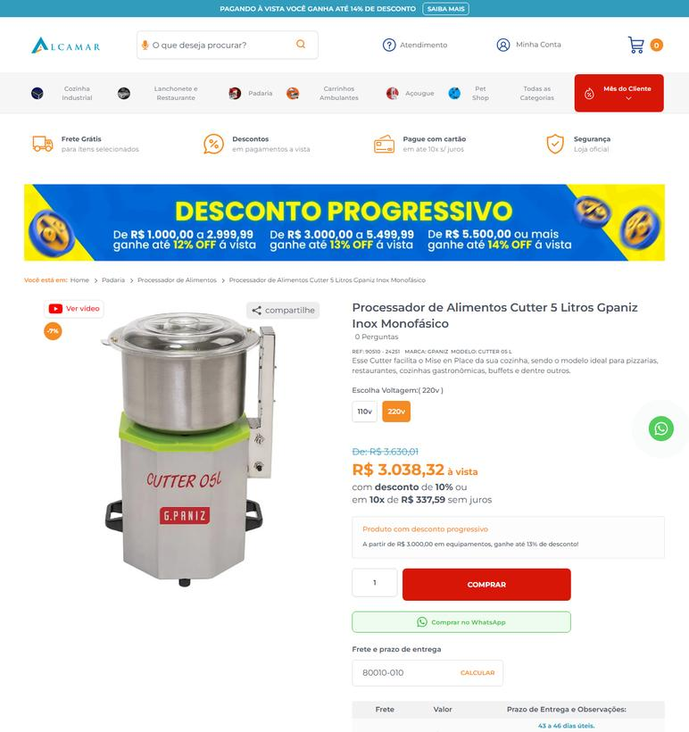
EQUIPAMENTO | 26 | Multiprocessador industrial tipo cutter | RS | 2026-09-25 | Alcamar Comércio Eletrônico | 28.289.078/0001-97 | https://www.alcamar.com.br/processador-de-alimentos-cutter-5-litros-gpaniz-inox-monofasico?variant_id=1769 | Processador de Alimentos Cutter 5 Litros Gpaniz Inox Monofásico - Voltagem: 220v | 3630.01 |  |  | 3630.01 | 36.51 | Envio LDA - Prazo de entrega: 45 a 48 dias úteis. Chegará entre 01/12/2026 até 04/12/2026 | 
EQUIPAMENTO | 26 | Multiprocessador industrial tipo cutter | SC | 2026-09-25 | Alcamar Comércio Eletrônico | 28.289.078/0001-97 | https://www.alcamar.com.br/processador-de-alimentos-cutter-5-litros-gpaniz-inox-monofasico?variant_id=1769 | Processador de Alimentos Cutter 5 Litros Gpaniz Inox Monofásico - Voltagem: 220v | 3630.01 |  |  | 3630.01 | 32.5 | Envio LDA - Prazo de entrega: 46 a 49 dias úteis. Chegará entre 02/12/2026 até 07/12/2026 | 
EQUIPAMENTO | 27 | Processador de alimentos industrial multifunção | PR | 2026-09-25 | JHA Equipamentos (rede) | 05.996.088/0001-67 | https://www.jhaequipamentos.com.br/produto/pa-7-pro-processador-de-alimentos-c-7-discos-diametro-203mm/ | Pa-7 Pro - Processador De Alimentos C/7 Discos Diametro 203Mm | 7150 | 1269.12 | preco de 7150.00 por 5880.88 | 5880.88 | 13.89 | Loggi (Entrega em 6 dias úteis) | 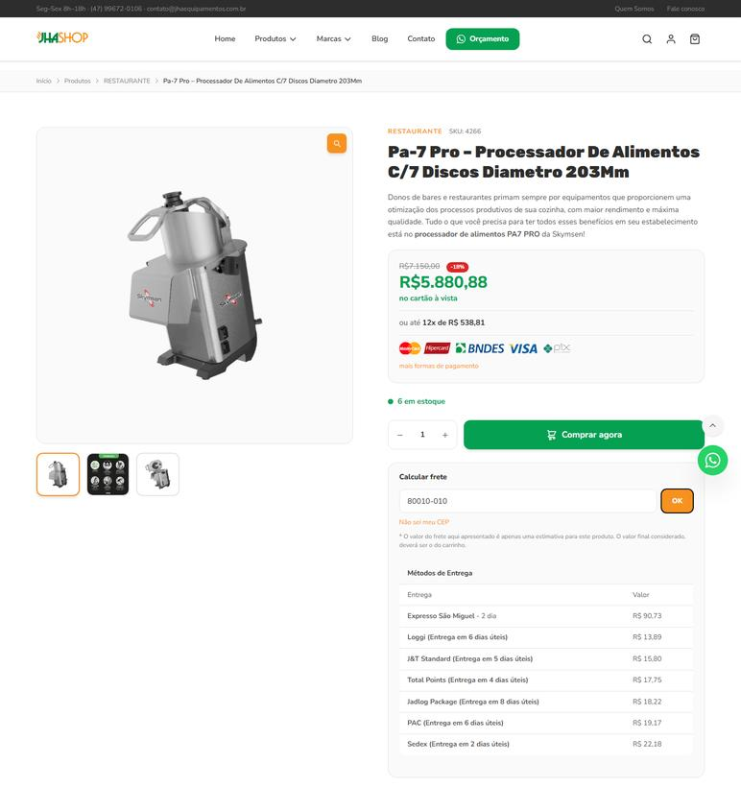
EQUIPAMENTO | 27 | Processador de alimentos industrial multifunção | PR | 2026-09-25 | Equinox Equipamentos | 11.470.876/0001-18 | https://equinoxequipamentos.com.br/produto/processador-alimentos-inox-paie-s-n_skymsen/ | PROCESSADOR DE ALIMENTOS INOX | 6319 |  |  | 6319 | 138.27 | Envio Econômico 1 (Entrega em 10 dias úteis) | 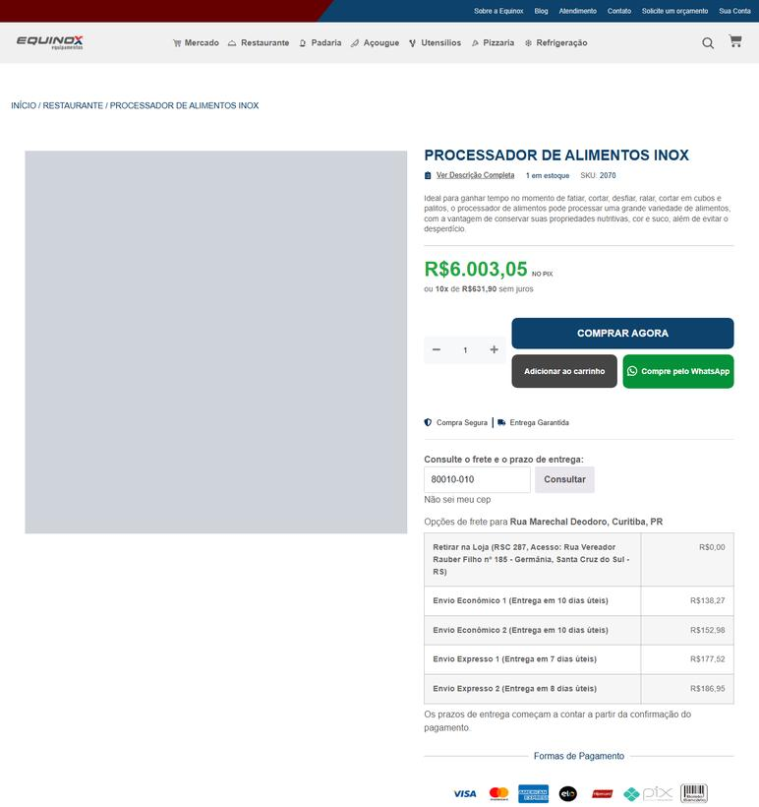
EQUIPAMENTO | 27 | Processador de alimentos industrial multifunção | PR | 2026-09-25 | Alcamar Comércio Eletrônico | 28.289.078/0001-97 | https://www.alcamar.com.br/cozinha-industrial/processador-de-alimentos/processador-de-alimentos-skymsen-20-3cm-inox-com-7-discos-bivolt-pa7-pro | Processador de Alimentos Skymsen 20,3cm Inox com 7 Discos Bivolt PA7 PRO | 6543.61 | 457.61 | preco de 6543.61 por 6086.00 | 6086 |  | Fornecedor na mesma UF: frete não se aplica (PR) | 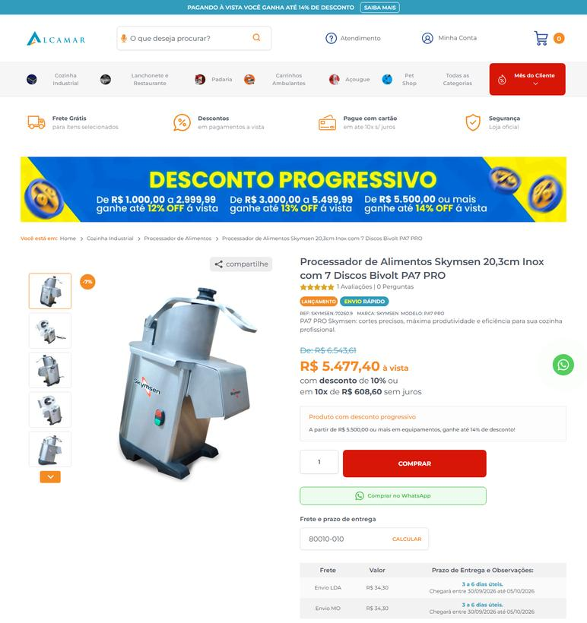
EQUIPAMENTO | 27 | Processador de alimentos industrial multifunção | PR | 2026-09-25 | Panan (Comercial de Refrigeração Panan Oeste) | 15.448.996/0001-70 | https://www.panan.com.br/cozinha-industrial/cutters/processador-de-alimentos-skymsen-industrial-pa-7-c-7-discos | Processador De Alimentos Skymsen Industrial Pa-7 C/ 7 Discos | 6890 |  |  | 6890 | 160.94 | Cruzeirodosul Econômico - 3 a 5 dias úteis | 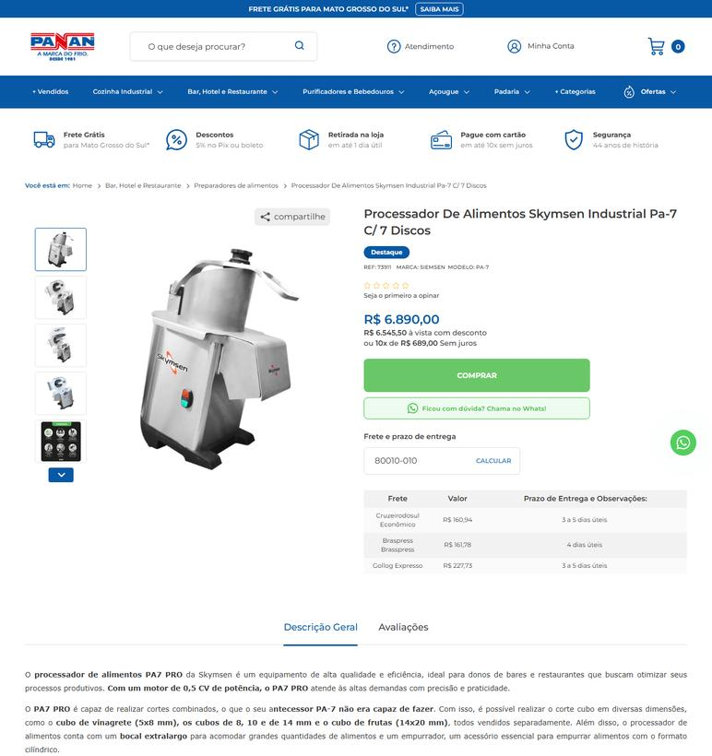
EQUIPAMENTO | 27 | Processador de alimentos industrial multifunção | PR | 2026-09-25 | Corcril SC (atuação PR) | 82.556.283/0001-17 | https://www.corcril.com.br/restaurante/processador/processador-alim-skymsen-pa-7-pro-c7-discos-12cv-inox-mono | PROCESSADOR ALIM SKYMSEN PA-7 PRO C/7 DISCOS 1/2CV INOX MONO | 6690 |  |  | 6690 | 183.4 | FRETE ECONÔMICO - Previsto para 29/09/2026 até 30/09/2026 | 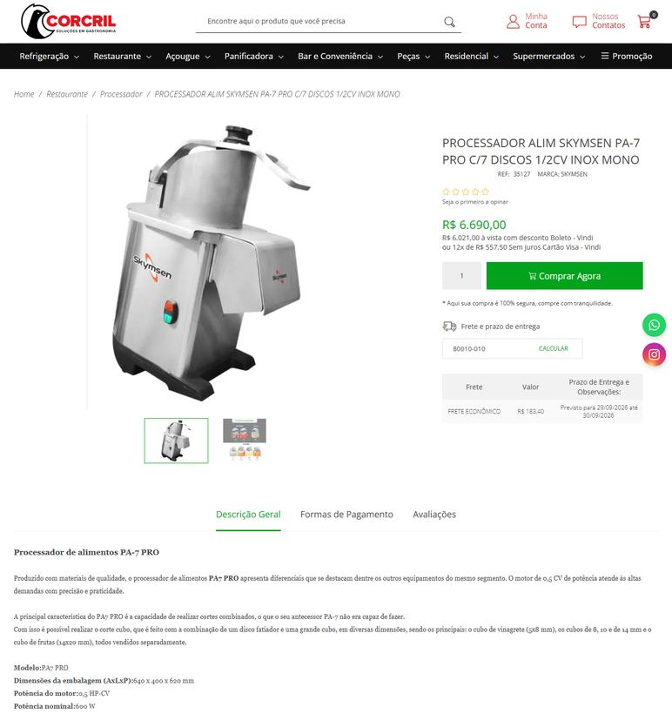
EQUIPAMENTO | 27 | Processador de alimentos industrial multifunção | RS | 2026-09-25 | JHA Equipamentos (rede) | 05.996.088/0001-67 | https://www.jhaequipamentos.com.br/produto/pa-7-pro-processador-de-alimentos-c-7-discos-diametro-203mm/ | Pa-7 Pro - Processador De Alimentos C/7 Discos Diametro 203Mm | 7150 | 1269.12 | preco de 7150.00 por 5880.88 | 5880.88 | 15.95 | J&T Standard (Entrega em 5 dias úteis) | 
EQUIPAMENTO | 27 | Processador de alimentos industrial multifunção | RS | 2026-09-25 | Equinox Equipamentos | 11.470.876/0001-18 | https://equinoxequipamentos.com.br/produto/processador-alimentos-inox-paie-s-n_skymsen/ | PROCESSADOR DE ALIMENTOS INOX | 6319 |  |  | 6319 |  | Fornecedor na mesma UF: frete não se aplica (RS) | 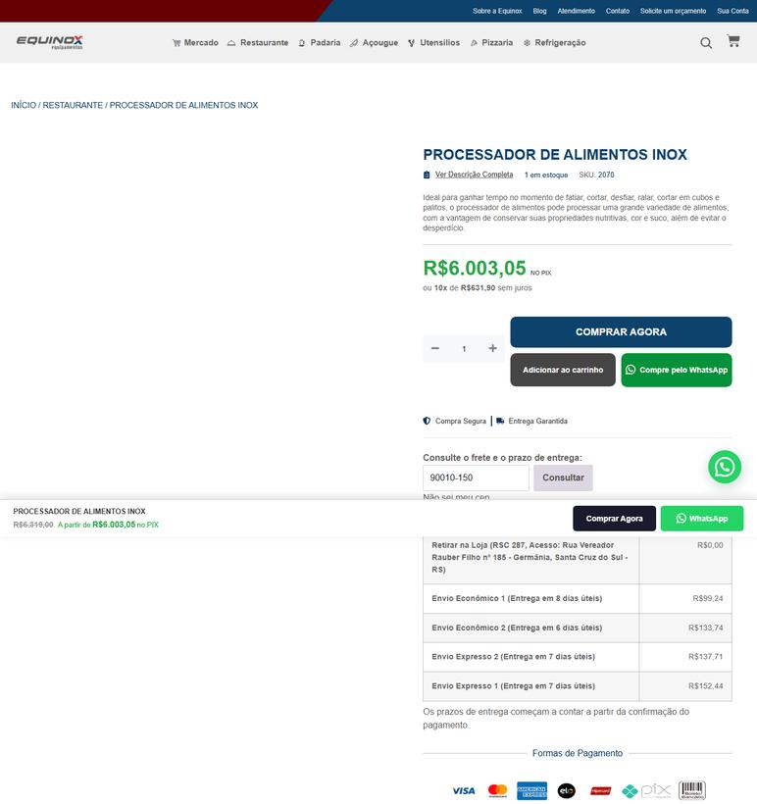
EQUIPAMENTO | 27 | Processador de alimentos industrial multifunção | RS | 2026-09-25 | Alcamar Comércio Eletrônico | 28.289.078/0001-97 | https://www.alcamar.com.br/cozinha-industrial/processador-de-alimentos/processador-de-alimentos-skymsen-20-3cm-inox-com-7-discos-bivolt-pa7-pro | Processador de Alimentos Skymsen 20,3cm Inox com 7 Discos Bivolt PA7 PRO | 6543.61 | 457.61 | preco de 6543.61 por 6086.00 | 6086 | 48.78 | Envio LDA - Prazo de entrega: 5 a 8 dias úteis. Chegará entre 02/10/2026 até 07/10/2026 | 
EQUIPAMENTO | 27 | Processador de alimentos industrial multifunção | RS | 2026-09-25 | Panan (Comercial de Refrigeração Panan Oeste) | 15.448.996/0001-70 | https://www.panan.com.br/cozinha-industrial/cutters/processador-de-alimentos-skymsen-industrial-pa-7-c-7-discos | Processador De Alimentos Skymsen Industrial Pa-7 C/ 7 Discos | 6890 |  |  | 6890 | 181.89 | Braspress Econômico - 5 dias úteis | 
EQUIPAMENTO | 27 | Processador de alimentos industrial multifunção | RS | 2026-09-25 | Corcril SC (atuação PR) | 82.556.283/0001-17 | https://www.corcril.com.br/restaurante/processador/processador-alim-skymsen-pa-7-pro-c7-discos-12cv-inox-mono | PROCESSADOR ALIM SKYMSEN PA-7 PRO C/7 DISCOS 1/2CV INOX MONO | 6690 |  |  | 6690 | 193.87 | FRETE ECONÔMICO - Previsto para 30/09/2026 até 02/10/2026 | 
EQUIPAMENTO | 27 | Processador de alimentos industrial multifunção | SC | 2026-09-25 | JHA Equipamentos (rede) | 05.996.088/0001-67 | https://www.jhaequipamentos.com.br/produto/pa-7-pro-processador-de-alimentos-c-7-discos-diametro-203mm/ | Pa-7 Pro - Processador De Alimentos C/7 Discos Diametro 203Mm | 7150 | 1269.12 | preco de 7150.00 por 5880.88 | 5880.88 |  | Fornecedor na mesma UF: frete não se aplica (SC) | 
EQUIPAMENTO | 27 | Processador de alimentos industrial multifunção | SC | 2026-09-25 | Equinox Equipamentos | 11.470.876/0001-18 | https://equinoxequipamentos.com.br/produto/processador-alimentos-inox-paie-s-n_skymsen/ | PROCESSADOR DE ALIMENTOS INOX | 6319 |  |  | 6319 | 137.85 | Envio Econômico 1 (Entrega em 10 dias úteis) | 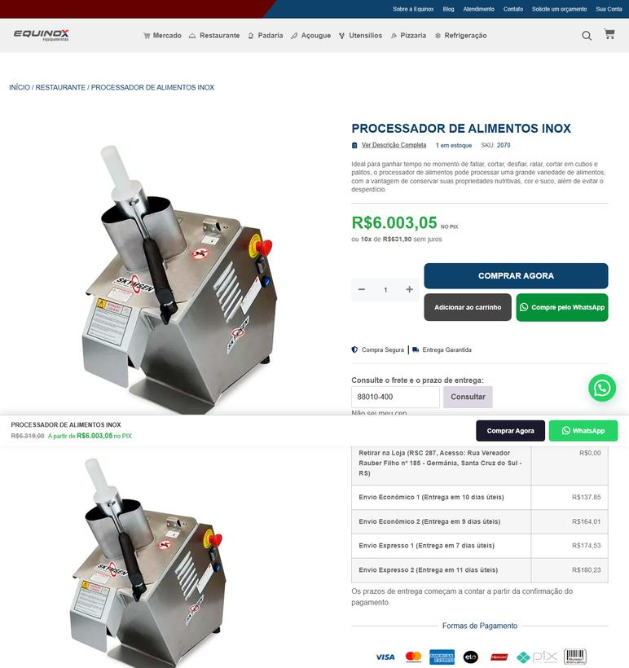
EQUIPAMENTO | 27 | Processador de alimentos industrial multifunção | SC | 2026-09-25 | Alcamar Comércio Eletrônico | 28.289.078/0001-97 | https://www.alcamar.com.br/cozinha-industrial/processador-de-alimentos/processador-de-alimentos-skymsen-20-3cm-inox-com-7-discos-bivolt-pa7-pro | Processador de Alimentos Skymsen 20,3cm Inox com 7 Discos Bivolt PA7 PRO | 6543.61 | 457.61 | preco de 6543.61 por 6086.00 | 6086 | 39.54 | Envio LDA - Prazo de entrega: 6 a 9 dias úteis. Chegará entre 05/10/2026 até 08/10/2026 | 
EQUIPAMENTO | 27 | Processador de alimentos industrial multifunção | SC | 2026-09-25 | Panan (Comercial de Refrigeração Panan Oeste) | 15.448.996/0001-70 | https://www.panan.com.br/cozinha-industrial/cutters/processador-de-alimentos-skymsen-industrial-pa-7-c-7-discos | Processador De Alimentos Skymsen Industrial Pa-7 C/ 7 Discos | 6890 |  |  | 6890 | 178.18 | Braspress Econômico - 5 dias úteis | 
EQUIPAMENTO | 27 | Processador de alimentos industrial multifunção | SC | 2026-09-25 | Corcril SC (atuação PR) | 82.556.283/0001-17 | https://www.corcril.com.br/restaurante/processador/processador-alim-skymsen-pa-7-pro-c7-discos-12cv-inox-mono | PROCESSADOR ALIM SKYMSEN PA-7 PRO C/7 DISCOS 1/2CV INOX MONO | 6690 |  |  | 6690 |  | Fornecedor na mesma UF: frete não se aplica (SC) | 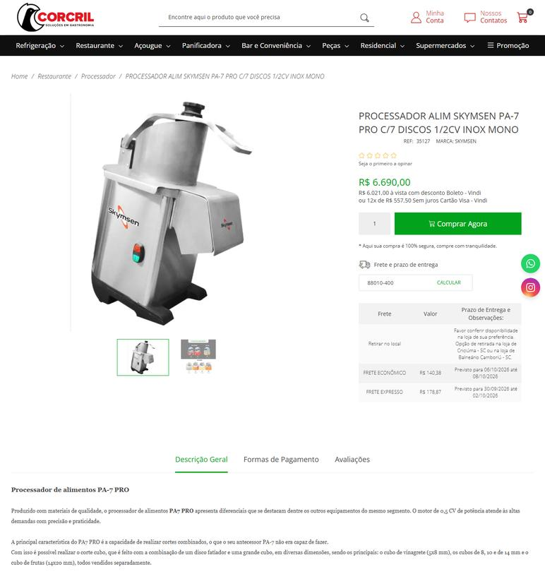
EQUIPAMENTO | 29 | Refrigerador comercial vertical de 4 portas | PR | 2026-09-25 | Alcamar Comércio Eletrônico | 28.289.078/0001-97 | https://www.alcamar.com.br/refrigeracao/refrigerador-de-bebidas/refrigerador-comercial-4-portas-1044-litros-inox-127v-gelopar-grep-4p-ai | Geladeira Comercial Gelopar 4 Portas 1044 Litros Inox 127V GREP-4P AI | 11475.23 | 803.23 | preco de 11475.23 por 10672.00 | 10672 |  | Fornecedor na mesma UF: frete não se aplica (PR) | 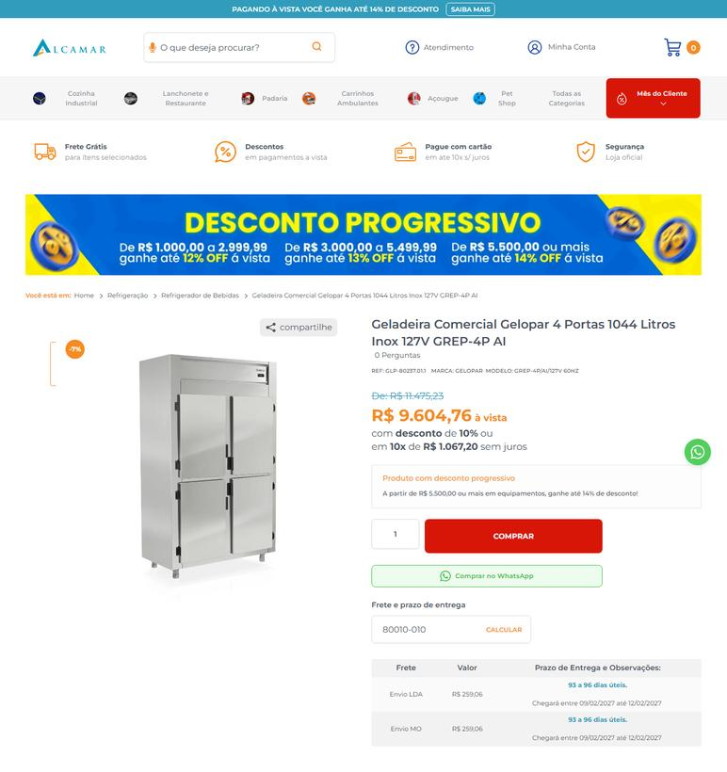
EQUIPAMENTO | 29 | Refrigerador comercial vertical de 4 portas | RS | 2026-09-25 | Alcamar Comércio Eletrônico | 28.289.078/0001-97 | https://www.alcamar.com.br/refrigeracao/refrigerador-de-bebidas/refrigerador-comercial-4-portas-1044-litros-inox-127v-gelopar-grep-4p-ai | Geladeira Comercial Gelopar 4 Portas 1044 Litros Inox 127V GREP-4P AI | 11475.23 | 803.23 | preco de 11475.23 por 10672.00 | 10672 | 474.54 | Envio LDA - Prazo de entrega: 95 a 98 dias úteis. Chegará entre 11/02/2027 até 16/02/2027 | 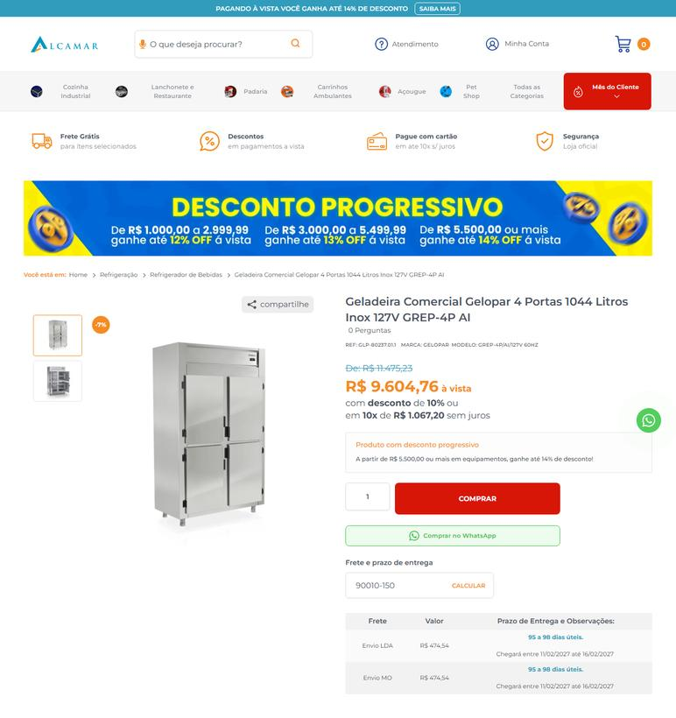
EQUIPAMENTO | 29 | Refrigerador comercial vertical de 4 portas | SC | 2026-09-25 | Alcamar Comércio Eletrônico | 28.289.078/0001-97 | https://www.alcamar.com.br/refrigeracao/refrigerador-de-bebidas/refrigerador-comercial-4-portas-1044-litros-inox-127v-gelopar-grep-4p-ai | Geladeira Comercial Gelopar 4 Portas 1044 Litros Inox 127V GREP-4P AI | 11475.23 | 803.23 | preco de 11475.23 por 10672.00 | 10672 | 325.14 | Envio LDA - Prazo de entrega: 96 a 99 dias úteis. Chegará entre 12/02/2027 até 18/02/2027 | 
EQUIPAMENTO | 3 | Batedeira planetária industrial | PR | 2026-09-25 | Equinox Equipamentos | 11.470.876/0001-18 | https://equinoxequipamentos.com.br/produto/batedeira-planetaria-12l-monofasica/ | BATEDEIRA PLANETÁRIA 12L MONOFÁSICA venancio | 6679 |  |  | 6679 | 204.36 | Envio Econômico 1 (Entrega em 10 dias úteis) | 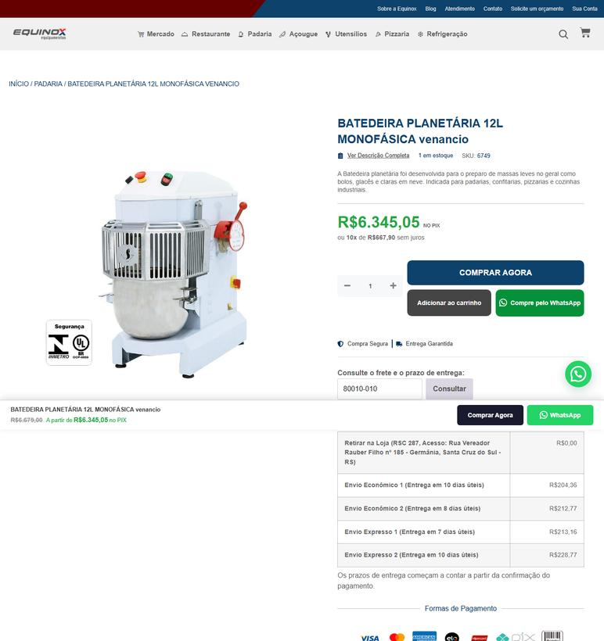
EQUIPAMENTO | 3 | Batedeira planetária industrial | PR | 2026-09-25 | Alcamar Comércio Eletrônico | 28.289.078/0001-97 | https://www.alcamar.com.br/padaria/batedeira-planetaria-gpaniz-12-litros-em-inox-bp12rp-127v | Batedeira Planetária GPANIZ 12 Litros em Inox 4 Velocidades 127V BR12RP | 9527.99 | 666.99 | preco de 9527.99 por 8861.00 | 8861 |  | Fornecedor na mesma UF: frete não se aplica (PR) | 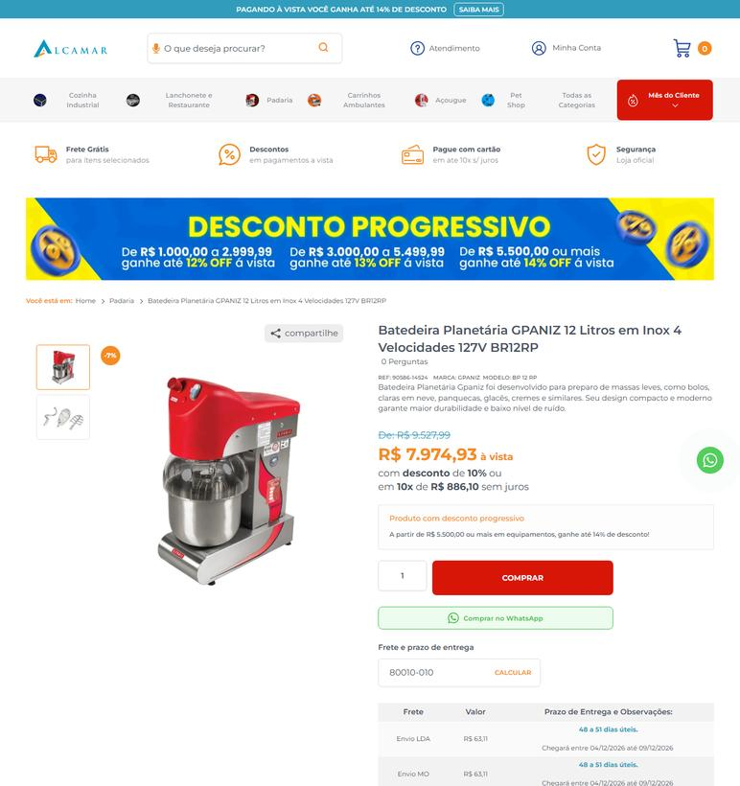
EQUIPAMENTO | 3 | Batedeira planetária industrial | RS | 2026-09-25 | Equinox Equipamentos | 11.470.876/0001-18 | https://equinoxequipamentos.com.br/produto/batedeira-planetaria-12l-monofasica/ | BATEDEIRA PLANETÁRIA 12L MONOFÁSICA venancio | 6679 |  |  | 6679 |  | Fornecedor na mesma UF: frete não se aplica (RS) | 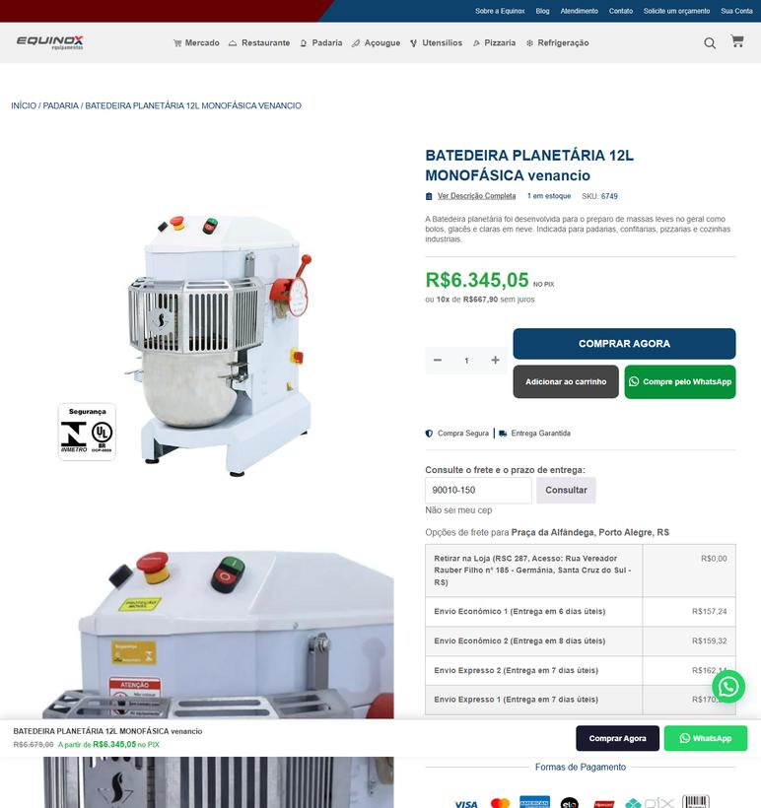
EQUIPAMENTO | 3 | Batedeira planetária industrial | RS | 2026-09-25 | Alcamar Comércio Eletrônico | 28.289.078/0001-97 | https://www.alcamar.com.br/padaria/batedeira-planetaria-gpaniz-12-litros-em-inox-bp12rp-127v | Batedeira Planetária GPANIZ 12 Litros em Inox 4 Velocidades 127V BR12RP | 9527.99 | 666.99 | preco de 9527.99 por 8861.00 | 8861 | 84.87 | Envio LDA - Prazo de entrega: 50 a 53 dias úteis. Chegará entre 08/12/2026 até 11/12/2026 | 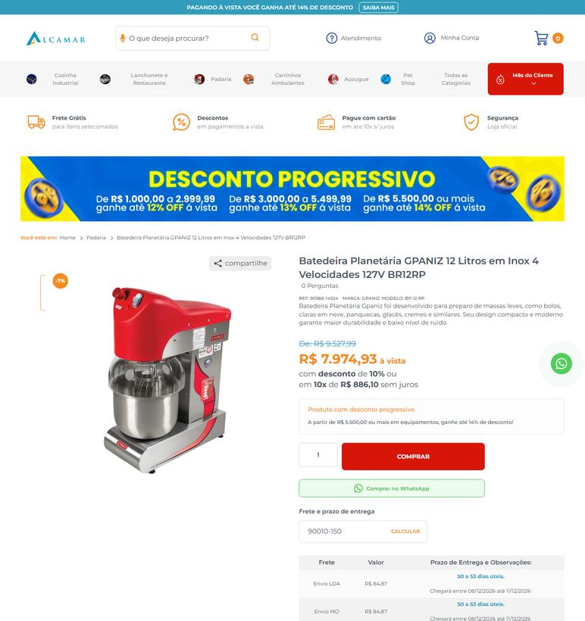
EQUIPAMENTO | 3 | Batedeira planetária industrial | SC | 2026-09-25 | Equinox Equipamentos | 11.470.876/0001-18 | https://equinoxequipamentos.com.br/produto/batedeira-planetaria-12l-monofasica/ | BATEDEIRA PLANETÁRIA 12L MONOFÁSICA venancio | 6679 |  |  | 6679 | 185.02 | Envio Econômico 1 (Entrega em 9 dias úteis) | 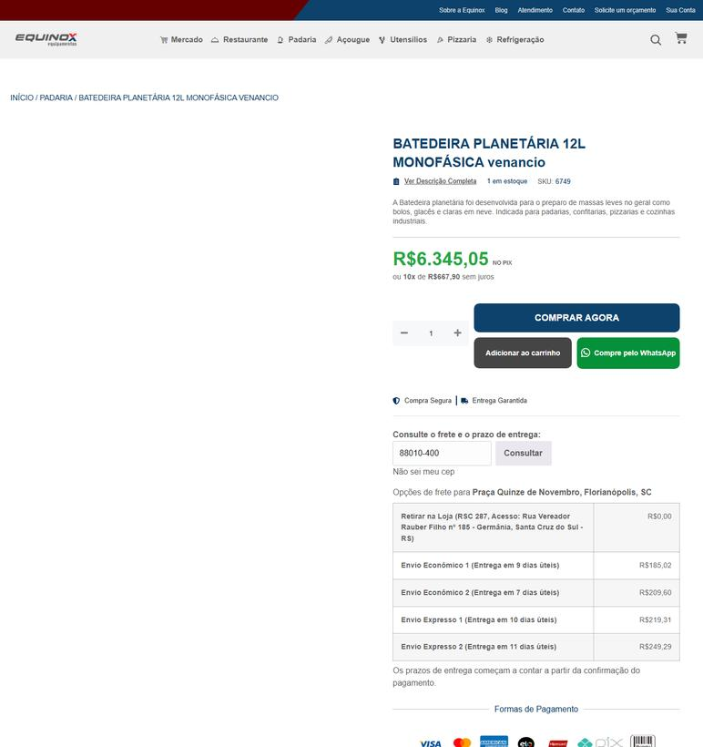
EQUIPAMENTO | 3 | Batedeira planetária industrial | SC | 2026-09-25 | Alcamar Comércio Eletrônico | 28.289.078/0001-97 | https://www.alcamar.com.br/padaria/batedeira-planetaria-gpaniz-12-litros-em-inox-bp12rp-127v | Batedeira Planetária GPANIZ 12 Litros em Inox 4 Velocidades 127V BR12RP | 9527.99 | 666.99 | preco de 9527.99 por 8861.00 | 8861 | 67.11 | Envio LDA - Prazo de entrega: 51 a 54 dias úteis. Chegará entre 09/12/2026 até 14/12/2026 | 
EQUIPAMENTO | 33 | Batedeira planetária industrial | PR | 2026-09-25 | Alcamar Comércio Eletrônico | 28.289.078/0001-97 | https://www.alcamar.com.br/padaria/batedeira-industrial/batedeira-planetaria-mana-6-litros-bivolt-bpm-06-plus | Batedeira Planetária Maná 6 Litros Bivolt BPM-06-PLUS | 2490.58 | 174.38 | preco de 2490.58 por 2316.20 | 2316.2 |  | Fornecedor na mesma UF: frete não se aplica (PR) | 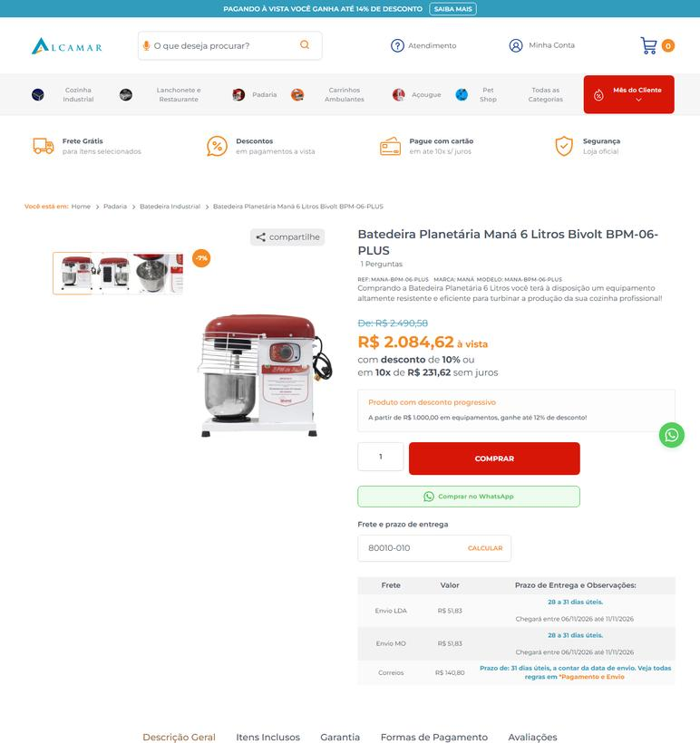
EQUIPAMENTO | 33 | Batedeira planetária industrial | RS | 2026-09-25 | Alcamar Comércio Eletrônico | 28.289.078/0001-97 | https://www.alcamar.com.br/padaria/batedeira-industrial/batedeira-planetaria-mana-6-litros-bivolt-bpm-06-plus | Batedeira Planetária Maná 6 Litros Bivolt BPM-06-PLUS | 2490.58 | 174.38 | preco de 2490.58 por 2316.20 | 2316.2 | 67.38 | Envio LDA - Prazo de entrega: 30 a 33 dias úteis. Chegará entre 10/11/2026 até 13/11/2026 | 
EQUIPAMENTO | 33 | Batedeira planetária industrial | SC | 2026-09-25 | Alcamar Comércio Eletrônico | 28.289.078/0001-97 | https://www.alcamar.com.br/padaria/batedeira-industrial/batedeira-planetaria-mana-6-litros-bivolt-bpm-06-plus | Batedeira Planetária Maná 6 Litros Bivolt BPM-06-PLUS | 2490.58 | 174.38 | preco de 2490.58 por 2316.20 | 2316.2 | 53.95 | Envio LDA - Prazo de entrega: 31 a 34 dias úteis. Chegará entre 11/11/2026 até 16/11/2026 | 
EQUIPAMENTO | 4 | Batedeira planetária industrial | PR | 2026-09-25 | Alcamar Comércio Eletrônico | 28.289.078/0001-97 | https://www.alcamar.com.br/padaria/batedeira-planetaria-gpaniz-38-litros-em-epoxi-bp38c-220v | Batedeira Planetária GPANIZ 38 Litros em Epóxi 4 Velocidades 220V BP38C | 22992.54 | 1609.44 | preco de 22992.54 por 21383.10 | 21383.1 |  | Fornecedor na mesma UF: frete não se aplica (PR) | 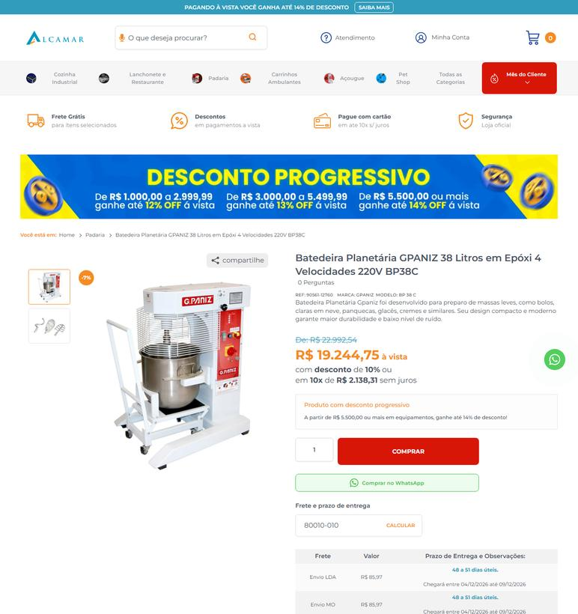
EQUIPAMENTO | 4 | Batedeira planetária industrial | RS | 2026-09-25 | Alcamar Comércio Eletrônico | 28.289.078/0001-97 | https://www.alcamar.com.br/padaria/batedeira-planetaria-gpaniz-38-litros-em-epoxi-bp38c-220v | Batedeira Planetária GPANIZ 38 Litros em Epóxi 4 Velocidades 220V BP38C | 22992.54 | 1609.44 | preco de 22992.54 por 21383.10 | 21383.1 | 143 | Envio LDA - Prazo de entrega: 50 a 53 dias úteis. Chegará entre 08/12/2026 até 11/12/2026 | 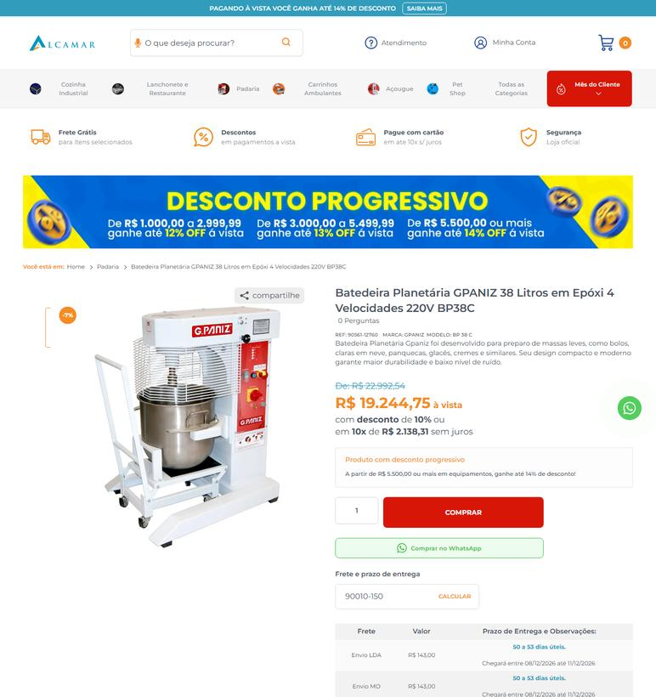
EQUIPAMENTO | 4 | Batedeira planetária industrial | SC | 2026-09-25 | Alcamar Comércio Eletrônico | 28.289.078/0001-97 | https://www.alcamar.com.br/padaria/batedeira-planetaria-gpaniz-38-litros-em-epoxi-bp38c-220v | Batedeira Planetária GPANIZ 38 Litros em Epóxi 4 Velocidades 220V BP38C | 22992.54 | 1609.44 | preco de 22992.54 por 21383.10 | 21383.1 | 111.05 | Envio LDA - Prazo de entrega: 51 a 54 dias úteis. Chegará entre 09/12/2026 até 14/12/2026 | 
EQUIPAMENTO | 5 | Chapa bifeteira industrial a gás GLP | PR | 2026-09-25 | JM Equipamentos (RS) | 21.239.570/0001-09 | https://www.jmequipamentos.com/chapa-a-gas/chapa-bifeteira-150cm-a-gas-red-chamaleon-cfg1500-g | Chapa Bifeteira 150cm a Gás Red Chamaleon CFG1500-G | 4012.76 |  |  | 4012.76 | 131.1 | Aceville Transportes - De 1 até 4 dia(s) úteis. | 
EQUIPAMENTO | 5 | Chapa bifeteira industrial a gás GLP | PR | 2026-09-25 | Alcamar Comércio Eletrônico | 28.289.078/0001-97 | https://www.alcamar.com.br/cozinha-industrial/chapa-bifeteira/chapa-bifeteira-a-gas-150-cm-premium-metalcubas-chp-150 | Chapa Bifeteira a Gas 150 cm Premium Metalcubas CHP 150 | 10456.97 | 731.97 | preco de 10456.97 por 9725.00 | 9725 |  | Fornecedor na mesma UF: frete não se aplica (PR) | 
EQUIPAMENTO | 5 | Chapa bifeteira industrial a gás GLP | RS | 2026-09-25 | JM Equipamentos (RS) | 21.239.570/0001-09 | https://www.jmequipamentos.com/chapa-a-gas/chapa-bifeteira-150cm-a-gas-red-chamaleon-cfg1500-g | Chapa Bifeteira 150cm a Gás Red Chamaleon CFG1500-G | 4012.76 |  |  | 4012.76 | 142.82 | Aceville Transportes - De 1 até 5 dia(s) úteis. | 
EQUIPAMENTO | 5 | Chapa bifeteira industrial a gás GLP | RS | 2026-09-25 | Alcamar Comércio Eletrônico | 28.289.078/0001-97 | https://www.alcamar.com.br/cozinha-industrial/chapa-bifeteira/chapa-bifeteira-a-gas-150-cm-premium-metalcubas-chp-150 | Chapa Bifeteira a Gas 150 cm Premium Metalcubas CHP 150 | 10456.97 | 731.97 | preco de 10456.97 por 9725.00 | 9725 | 143 | Envio LDA - Prazo de entrega: 35 a 38 dias úteis. Chegará entre 17/11/2026 até 20/11/2026 | 
EQUIPAMENTO | 5 | Chapa bifeteira industrial a gás GLP | SC | 2026-09-25 | JM Equipamentos (RS) | 21.239.570/0001-09 | https://www.jmequipamentos.com/chapa-a-gas/chapa-bifeteira-150cm-a-gas-red-chamaleon-cfg1500-g | Chapa Bifeteira 150cm a Gás Red Chamaleon CFG1500-G | 4012.76 |  |  | 4012.76 |  | Fornecedor na mesma UF: frete não se aplica (SC) | 
EQUIPAMENTO | 5 | Chapa bifeteira industrial a gás GLP | SC | 2026-09-25 | Alcamar Comércio Eletrônico | 28.289.078/0001-97 | https://www.alcamar.com.br/cozinha-industrial/chapa-bifeteira/chapa-bifeteira-a-gas-150-cm-premium-metalcubas-chp-150 | Chapa Bifeteira a Gas 150 cm Premium Metalcubas CHP 150 | 10456.97 | 731.97 | preco de 10456.97 por 9725.00 | 9725 | 111.05 | Envio LDA - Prazo de entrega: 36 a 39 dias úteis. Chegará entre 18/11/2026 até 23/11/2026 | 
EQUIPAMENTO | 6 | Chapa bifeteira industrial a gás GLP | PR | 2026-09-25 | Alcamar Comércio Eletrônico | 28.289.078/0001-97 | https://www.alcamar.com.br/cozinha-industrial/chapa-bifeteira/chapa-bifeteira-a-gas-90-cm-premium-metalcubas-chp-90 | Chapa Bifeteira a Gas 90 cm Premium Metalcubas CHP 90 | 7457.38 | 521.98 | preco de 7457.38 por 6935.40 | 6935.4 |  | Fornecedor na mesma UF: frete não se aplica (PR) | 
EQUIPAMENTO | 6 | Chapa bifeteira industrial a gás GLP | RS | 2026-09-25 | Alcamar Comércio Eletrônico | 28.289.078/0001-97 | https://www.alcamar.com.br/cozinha-industrial/chapa-bifeteira/chapa-bifeteira-a-gas-90-cm-premium-metalcubas-chp-90 | Chapa Bifeteira a Gas 90 cm Premium Metalcubas CHP 90 | 7457.38 | 521.98 | preco de 7457.38 por 6935.40 | 6935.4 | 111.9 | Envio LDA - Prazo de entrega: 35 a 38 dias úteis. Chegará entre 17/11/2026 até 20/11/2026 | 
EQUIPAMENTO | 6 | Chapa bifeteira industrial a gás GLP | SC | 2026-09-25 | Alcamar Comércio Eletrônico | 28.289.078/0001-97 | https://www.alcamar.com.br/cozinha-industrial/chapa-bifeteira/chapa-bifeteira-a-gas-90-cm-premium-metalcubas-chp-90 | Chapa Bifeteira a Gas 90 cm Premium Metalcubas CHP 90 | 7457.38 | 521.98 | preco de 7457.38 por 6935.40 | 6935.4 | 87.64 | Envio LDA - Prazo de entrega: 36 a 39 dias úteis. Chegará entre 18/11/2026 até 23/11/2026 | 

